一元配置1
一元配置分散分析（多重比較：すべての対比較）

機能概要
実験条件（水準）ごとに縦1列に整理されたデｰタより一元配置分散分析と、水準間の平均値の多重比較を行います。
一元配置分散分析
R．A．フィッシャｰは、実験計画法の中で、実験結果を分析する統計的手法として分散分析を提案しました。一元配置分散分析は要因が1個の実験の分散分析です。要因内の実験条件のことを水準と言い、帰無仮説は「すべての水準の平均値は等しい」です。帰無仮説が棄却されたとき、水準によって平均は異なると言えます。2水準の一元配置分散分析の結果はスチュｰデントのt検定の両側検定と同じです。
同一の個体から、水準を変えて繰り返しデｰタを測定することを、重複測定、反復測定と言って、この場合は［一元配置分散分析（対応あり）］を使用してください。すべてのケｰスを縦に並べ、1列に水準デｰタ、もう1列に測定値デｰタと、2列にデｰタを記録しているときは、［多元配置分散分析］を使用してください。
平均値の多重比較
3つ以上の水準があるとき、どの水準間で平均値に差があるか調べるために t検定を繰り返すと、検定の多重性の問題が生じます。例えば、5水準から2水準ずつ対にして検定すると10回の検定が必要になります。5%の有意水準で10回のt検定を繰り返した場合、理論上の有意水準は$1−(1−0.05)^10=0.401$と40%まで上がります。このことは、本当は水準間に差がなかったとしても40%の確率で有意差が出るということを意味します。多重比較は、この多重性の問題を調整した検定方法です。
分散分析の結果が有意であることを前提にする/しないの違いなど多重比較にはいくつかの手法がありますが、当機能では6つの多重比較法を利用できます。それぞれの手法の特徴については、ヘルプをご覧ください。
例題
フェライトコアを製造する際、原料配合法によって磁気の強さが異なるかを実験により確認します。配合法は4通りあり、それぞれの配合法で5回ずつ実験を行っています。磁気の強さに差がある配合法は、どれとどれかについても、Tukey法による多重比較を行い確認します。有意水準は5%とします。

操作手順
①C39からF39のセルをドラッグして選択する。
②エクセル統計メニュｰから、[分散分析・多重比較]－[一元配置分散分析]を選択する。
ダイアログが表示され、［デｰタ入力範囲］には「C39:F44」が設定されています。［デｰタ入力範囲］を変更したい場合は、データ入力範囲ボックスの右端のボタンをクリックして、変更することができます。
③［Tukey］をチェックする。
④［OK］ボタンをクリックする。
新しいワｰクシｰトが追加され、結果が出力されます。
フィライトコア製造時の原料配合法による磁気の強さ
 | 配合法
処理 | A1 | A2 | A3 | A4
1回目 | 10.8 | 10.7 | 11.9 | 11.4
2回目 | 9.9 | 10.6 | 11.2 | 10.7
3回目 | 10.7 | 11.0 | 11.0 | 10.9
4回目 | 10.4 | 10.8 | 11.1 | 11.3
5回目 | 9.7 | 10.9 | 11.3 | 11.7

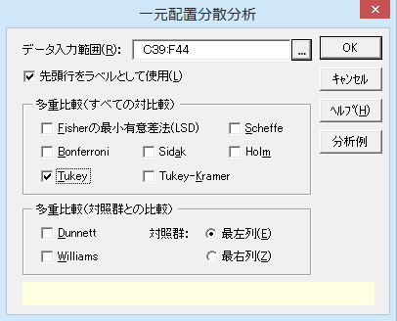

※このようにデータを入力していたら
要因水準、デｰタともに各1列に入力している場合は、［分散分析・多重比較］－［多元配置分散分析］を利用します。
 | 原料配合法 | 磁気の強さ
 | A1 | 10.8
 | A1 | 9.9
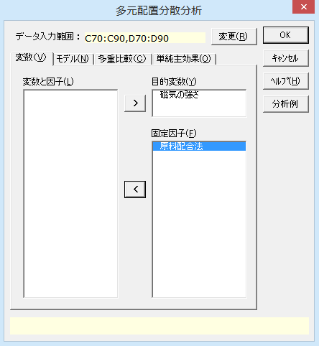
 | A1 | 10.7
 | A1 | 10.4
 | A1 | 9.7
 | A2 | 10.7
 | A2 | 10.6
 | A2 | 11.0
 | A2 | 10.8
 | A2 | 10.9
 | A3 | 11.9
 | A3 | 11.2
 | A3 | 11.0
 | A3 | 11.1
 | A3 | 11.3
 | A4 | 11.4
 | A4 | 10.7
 | A4 | 10.9
 | A4 | 11.3
 | A4 | 11.7

一元配置2
一元配置分散分析

出力内容
見たい出力内容をクリックすると、出力内容のところへジャンプします。
出力内容
基本統計量
等分散性の検定
分散分析表
等分散を仮定しない検定
多重比較検定

基本統計量
目的変数 | モデル | 因子A | n | 平 均 | 標準偏差(SD) | 平均-SD | 平均+SD | 標準誤差(SE) | 平均-SE | 平均+SE
変数Y | 因子A | A1 | 5 | 10.300 | 0.485 | 9.815 | 10.785 | 0.217 | 10.083 | 10.517
 |  | A2 | 5 | 10.800 | 0.158 | 10.642 | 10.958 | 0.071 | 10.729 | 10.871
 |  | A3 | 5 | 11.300 | 0.354 | 10.946 | 11.654 | 0.158 | 11.142 | 11.458
 |  | A4 | 5 | 11.200 | 0.400 | 10.800 | 11.600 | 0.179 | 11.021 | 11.379
平均値グラフ
縦の線は、中心が各水準の平均値をあらわし、上下に1標準偏差（SD）分だけ線が伸びています。水準ごとのデｰタのばらつきの程度を把握するために使用します。
標準誤差（SE）は標準偏差を各水準のnの平方根で割って求めています。これにより、水準ごとの標本平均のばらつきの程度を把握できます。平均値を結ぶ折れ線に傾きがあり、水準間で縦線の重なりが少ないほど、差があると言えます。
A3とA4とでは磁気の強さに大きな差は見られませんが、A1、A2、A3ではこの順で磁気の強さが上昇しているようです。
各水準の平均値 【 因子A 】

等分散性の検定
バｰトレット検定：「複数の正規母集団のグルｰプの母分散 が互いに等しい」についての検定です。
ルビｰン検定：「各グルｰプの偏差の絶対値の平均は互いに等しい」についての検定です。
分散分析は等分散を前提にしています。いずれの検定でも等分散性は棄却されていません。

等分散性の検定
 | バートレット検定 |  |  | ルビーン検定
目的変数 | カイ二乗値 | 自由度 | P 値 | F 値 | 自由度1 | 自由度2 | P 値
変数Y | 3.8980 | 3 | 0.2727 | 2.2467 | 3 | 16 | 0.1222

分散分析表
P<0.05となり、原料配合法により磁気の強さは異なると言えます。
分散分析表
因 子 | TypeⅢ平方和 | 自由度 | 平均平方 | F 値 | P 値 | *：P<0.05 **：P<0.01
因子A | 3.1000 | 3 | 1.0333 | 7.5841 | 0.0022 | **
誤差 | 2.1800 | 16 | 0.1363
全体 | 5.2800 | 19
等分散を仮定しない検定
等分散性を仮定しない検定として、WelchとBrown-Forsytheの方法が出力されます。分散分析表同様、有意水準5%で有意となっています。
等分散を仮定しない検定
手 法 | F 値 | 自由度1 | 自由度2 | P 値 | *：P<0.05 **：P<0.01
Welch | 5.3378 | 3 | 7.9909 | 0.0260 | *
Brown-Forsythe | 7.5841 | 3 | 12.2390 | 0.0040 | **

多重比較検定
因 子 | 目的変数 | 手法 | 水準1 | 水準2 | 平均1 | 平均2 | 差 | 標準誤差 | 統計量 | P 値 | *：P<0.05 **：P<0.01
因子A | 変数Y | Tukey | A1 | A2 | 10.3000 | 10.8000 | 0.5000 | 0.2335 | 2.1418 | 0.1822
 |  |  | A1 | A3 | 10.3000 | 11.3000 | 1.0000 | 0.2335 | 4.2835 | 0.0029 | **
 |  |  | A1 | A4 | 10.3000 | 11.2000 | 0.9000 | 0.2335 | 3.8552 | 0.0069 | **
 |  |  | A2 | A3 | 10.8000 | 11.3000 | 0.5000 | 0.2335 | 2.1418 | 0.1822
 |  |  | A2 | A4 | 10.8000 | 11.2000 | 0.4000 | 0.2335 | 1.7134 | 0.3492
 |  |  | A3 | A4 | 11.3000 | 11.2000 | 0.1000 | 0.2335 | 0.4284 | 0.9728

Tukeyの多重比較検定 水準間の平均値の差を検定して、P<0.05になる組み合わせは、「A1とA3」、「A1とA4」の2組でした。

一元配置（Dunnett）1
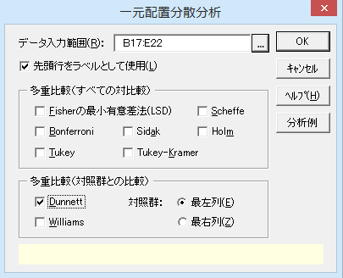
一元配置分散分析（多重比較：Dunnett）

機能概要 エクセル統計では多重比較だけを行う機能はありません。多重比較だけが目的の場合でも一元配置分散分析を利用します。Dunnetの方法では対照群(1群）と他の群との間で平均の比較を行います。両側検定と片側検定の結果が出力されます。 例題 マウスを4つの群に分け、1群には比較のためにプラセボを、3つの群にはそれぞれ異なる薬剤を与えて、肝臓の重量を測定しました。Dunnetの方法により、プラセボの群と各薬剤の群とで平均値差の多重比較を行います。

操作手順 ①B17からE17のセルをドラッグして選択する。 ②エクセル統計メニュｰから、[分散分析・多重比較]－[一元配置分散分析]を選択する。 ダイアログが表示され、［デｰタ入力範囲］には「B17:E22」が設定されています。［デｰタ入力範囲］を変更したい場合は、データ入力範囲ボックスの右端のボタンをクリックして、変更することができます。 ③［Dunnett］をチェックする。 ④［OK］ボタンをクリックする。 新しいワｰクシｰトが追加され、結果が出力されます。
異なる薬剤に対する肝臓の重量（g）
プラセボ | 薬剤A | 薬剤B | 薬剤C
2.51 | 3.71 | 3.67 | 3.77
3.06 | 3.62 | 3.75 | 3.38
3.19 | 3.46 | 3.90 | 3.21
3.21 | 3.36 | 3.93 | 2.49
2.85 | 3.94 | 3.61 | 2.84

一元配置（Dunnett）2
一元配置分散分析

出力内容
見たい出力内容をクリックすると、出力内容のところへジャンプします。
出力内容
基本統計量
等分散性の検定
分散分析表
等分散を仮定しない検定
多重比較検定

基本統計量
目的変数 | モデル | 因子A | n | 平 均 | 標準偏差(SD) | 平均-SD | 平均+SD | 標準誤差(SE) | 平均-SE | 平均+SE
変数Y | 因子A | プラセボ | 5 | 2.964 | 0.292 | 2.672 | 3.256 | 0.130 | 2.834 | 3.094
 |  | 薬剤A | 5 | 3.618 | 0.226 | 3.392 | 3.844 | 0.101 | 3.517 | 3.719
 |  | 薬剤B | 5 | 3.772 | 0.140 | 3.632 | 3.912 | 0.063 | 3.709 | 3.835
 |  | 薬剤C | 5 | 3.138 | 0.493 | 2.645 | 3.631 | 0.220 | 2.918 | 3.358

各水準の平均値 【 因子A 】
平均値グラフ
縦の線は、中心が各水準の平均値をあらわし、上下に1標準偏差（SD）分だけ線が伸びています。水準ごとのデｰタのばらつきの程度を把握するために使用します。
標準誤差（SE）は標準偏差を各水準のnの平方根で割って求めています。これにより、水準ごとの標本平均のばらつきの程度を把握できます。平均値を結ぶ折れ線に傾きがあり、水準間で縦線の重なりが少ないほど、差があると言えます。
プラセボと比較して薬剤A、Bでは肝臓の重量が上昇しているのに対して、薬剤Cではほぼ変化していないようです。

等分散性の検定
バｰトレット検定：「複数の正規母集団のグルｰプの母分散 が互いに等しい」についての検定です。
ルビｰン検定：「各グルｰプの偏差の絶対値の平均は互いに等しい」についての検定です。
分散分析は等分散を前提にしています。いずれの検定でも等分散性は棄却されていません。

等分散性の検定
 | バートレット検定 |  |  | ルビーン検定
目的変数 | カイ二乗値 | 自由度 | P 値 | F 値 | 自由度1 | 自由度2 | P 値
変数Y | 5.6636 | 3 | 0.1292 | 2.5098 | 3 | 16 | 0.0957

分散分析表
P<0.05となり、薬剤の種類により肝臓の重量は異なると言えます。
分散分析表
因 子 | TypeⅢ平方和 | 自由度 | 平均平方 | F 値 | P 値 | *：P<0.05 **：P<0.01
因子A | 2.2087 | 3 | 0.7362 | 7.3901 | 0.0025 | **
誤差 | 1.5940 | 16 | 0.0996
全体 | 3.8026 | 19

等分散を仮定しない検定
等分散性を仮定しない検定として、WelchとBrown-Forsytheの方法が出力されます。分散分析表同様、有意水準5%で有意となっています。
等分散を仮定しない検定
手 法 | F 値 | 自由度1 | 自由度2 | P 値 | *：P<0.05 **：P<0.01
Welch | 10.2640 | 3 | 8.2658 | 0.0037 | **
Brown-Forsythe | 7.3901 | 3 | 9.1744 | 0.0081 | **

多重比較検定
因 子 | 目的変数 | 手法 | 対立仮説 | 水準1 | 水準2 | 平均1 | 平均2 | 差 | 標準誤差 | 統計量 | P 値 | *：P<0.05 **：P<0.01
因子A | 変数Y | Dunnett | 対照群≠ | プラセボ | 薬剤A | 2.9640 | 3.6180 | 0.6540 | 0.1996 | 3.2762 | 0.0126 | *
 |  |  |  | プラセボ | 薬剤B | 2.9640 | 3.7720 | 0.8080 | 0.1996 | 4.0476 | 0.0026 | **
 |  |  |  | プラセボ | 薬剤C | 2.9640 | 3.1380 | 0.1740 | 0.1996 | 0.8716 | 0.7194
 |  |  | 対照群＜ | プラセボ | 薬剤A | 2.9640 | 3.6180 | -0.6540 | 0.1996 | -3.2762 | 0.0063 | **
 |  |  |  | プラセボ | 薬剤B | 2.9640 | 3.7720 | -0.8080 | 0.1996 | -4.0476 | 0.0013 | **
 |  |  |  | プラセボ | 薬剤C | 2.9640 | 3.1380 | -0.1740 | 0.1996 | -0.8716 | 0.3833
 |  |  | 対照群＞ | プラセボ | 薬剤A | 2.9640 | 3.6180 | -0.6540 | 0.1996 | -3.2762 | 0.9999
 |  |  |  | プラセボ | 薬剤B | 2.9640 | 3.7720 | -0.8080 | 0.1996 | -4.0476 | 1.0000
 |  |  |  | プラセボ | 薬剤C | 2.9640 | 3.1380 | -0.1740 | 0.1996 | -0.8716 | 0.9493

Dunnettの多重比較検定
「対照群≠」は両側検定の結果です。対立仮説は「対照群（プラセボ）と平均値が異なる」です。対照群と平均値が異なるのは薬剤A（P=0.0126）と薬剤B（P=0.0026）です。
「対照群＜」は片側検定の結果です。対立仮説は「対照群（プラセボ）より平均値が大きい」です。対照群より平均値が大きいのは薬剤A（P=0.0063）と薬剤B（P=0.0013）です。
「対照群＞」は片側検定の結果です。対立仮説は「対照群（プラセボ）より平均値が小さい」です。どの薬剤も対照群より平均値が大きいので、どれも有意にはなりません。

一元配置（Williams）1
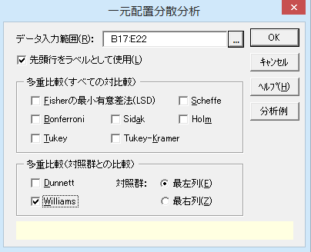
一元配置分散分析（多重比較：Williams）

機能概要 エクセル統計では多重比較だけを行う機能はありません。多重比較だけが目的の場合でも一元配置分散分析を利用します。Williamsの方法は水準間に順位がある場合に用います。最も順位が小さいか、もしくは、大きいものを対照群として、片側検定を行います。 例題 ラットを4つの群に分け、10ppmから10,000ppmまで4つの濃度の薬剤を与えて、赤血球数を測定しました。Williamsの方法により、10ppmの群より赤血球数が減るのはどの濃度からかWilliamsの方法により多重比較を行い検討します。

操作手順 ①B17からE17のセルをドラッグして選択する。 ②エクセル統計メニュｰから、[分散分析・多重比較]－[一元配置分散分析]を選択する。 ダイアログが表示され、［デｰタ入力範囲］には「B17:E22」が設定されています。［デｰタ入力範囲］を変更したい場合は、データ入力範囲ボックスの右端のボタンをクリックして、変更することができます。 ③［Williams］をチェックする。 ④［OK］ボタンをクリックする。 新しいワｰクシｰトが追加され、結果が出力されます。
異なる薬物濃度に対するﾗｯﾄの赤血球数
10ppm | 100ppm | 1000ppm | 10000ppm
8.06 | 7.97 | 7.66 | 8.00
8.27 | 7.66 | 7.71 | 7.89
8.45 | 8.05 | 7.88 | 7.79
8.51 | 8.30 | 8.05 | 7.91
8.14 | 8.03 | 7.80 | 7.40

一元配置（Williams）2
一元配置分散分析

出力内容
見たい出力内容をクリックすると、出力内容のところへジャンプします。
出力内容
基本統計量
等分散性の検定
分散分析表
等分散を仮定しない検定
多重比較検定

基本統計量
目的変数 | モデル | 因子A | n | 平 均 | 標準偏差(SD) | 平均-SD | 平均+SD | 標準誤差(SE) | 平均-SE | 平均+SE
変数Y | 因子A | 10ppm | 5 | 8.286 | 0.193 | 8.093 | 8.479 | 0.087 | 8.199 | 8.373
 |  | 100ppm | 5 | 8.002 | 0.229 | 7.773 | 8.231 | 0.102 | 7.900 | 8.104
 |  | 1000ppm | 5 | 7.820 | 0.154 | 7.666 | 7.974 | 0.069 | 7.751 | 7.889
 |  | 10000ppm | 5 | 7.798 | 0.235 | 7.563 | 8.033 | 0.105 | 7.693 | 7.903
平均値グラフ
縦の線は、中心が各水準の平均値をあらわし、上下に1標準偏差（SD）分だけ線が伸びています。水準ごとのデｰタのばらつきの程度を把握するために使用します。
標準誤差（SE）は標準偏差を各水準のnの平方根で割って求めています。これにより、水準ごとの標本平均のばらつきの程度を把握できます。平均値を結ぶ折れ線に傾きがあり、水準間で縦線の重なりが少ないほど、差があると言えます。
薬物濃度を高くするほどラットの赤血球数が減少しているという傾向が確認できます。
各水準の平均値 【 因子A 】

等分散性の検定
バｰトレット検定：「複数の正規母集団のグルｰプの母分散 が互いに等しい」についての検定です。
ルビｰン検定：「各グルｰプの偏差の絶対値の平均は互いに等しい」についての検定です。
分散分析は等分散を前提にしています。いずれの検定でも等分散性は棄却されていません。

等分散性の検定
 | バートレット検定 |  |  | ルビーン検定
目的変数 | カイ二乗値 | 自由度 | P 値 | F 値 | 自由度1 | 自由度2 | P 値
変数Y | 0.7634 | 3 | 0.8582 | 0.1390 | 3 | 16 | 0.9352

分散分析表
P<0.05となり、薬物濃度によってラットの赤血球数は異なると言えます。
分散分析表
因 子 | TypeⅢ平方和 | 自由度 | 平均平方 | F 値 | P 値 | *：P<0.05 **：P<0.01
因子A | 0.7640 | 3 | 0.2547 | 6.0410 | 0.0060 | **
誤差 | 0.6745 | 16 | 0.0422
全体 | 1.4385 | 19

等分散を仮定しない検定
等分散性を仮定しない検定として、WelchとBrown-Forsytheの方法が出力されます。分散分析表同様、有意水準5%で有意となっています。
等分散を仮定しない検定
手 法 | F 値 | 自由度1 | 自由度2 | P 値 | *：P<0.05 **：P<0.01
Welch | 6.0381 | 3 | 8.7598 | 0.0162 | *
Brown-Forsythe | 6.0410 | 3 | 14.6823 | 0.0068 | **

多重比較検定
因 子 | 目的変数 | 手法 | 対立仮説 | 水準1 | 水準2 | 平均1 | 平均2 | 差 | 標準誤差 | 統計量 | 棄却値(5%) | 棄却値(2.5%) | *：統計量≧棄却値(5%) **：統計量≧棄却値(2.5%)
因子A | 変数Y | Williams | 対照群≦ | 10ppm | 10000ppm | 8.2860 | 7.8733 | -0.4127 | 0.1299 | -3.1779 | 1.8600 | 2.216
 |  |  |  | 10ppm | 1000ppm | 8.2860 | 7.9110 | -0.3750 | 0.1299 | -2.8879 | 1.8310 | 2.193
 |  |  |  | 10ppm | 100ppm | 8.2860 | 8.0020 | -0.2840 | 0.1299 | -2.1871 | 1.7460 | 2.12
 |  |  | 対照群≧ | 10ppm | 10000ppm | 8.2860 | 7.7980 | 0.4880 | 0.1299 | 3.7581 | 1.8600 | 2.216 | **
 |  |  |  | 10ppm | 1000ppm | 8.2860 | 7.8200 | 0.4660 | 0.1299 | 3.5887 | 1.8310 | 2.193 | **
 |  |  |  | 10ppm | 100ppm | 8.2860 | 8.0020 | 0.2840 | 0.1299 | 2.1871 | 1.7460 | 2.12 | **

Williamsの多重比較検定 「対照群≦」の対立仮説は「対照群（10ppm）より平均値が大きい」です。最初に最も濃度が高い10,000ppmの群と比較し、対照群より平均値が低く、対立仮説が支持されないのでここで検定を打ち切ります。 「対照群≧」の対立仮説は「対照群（10ppm）より平均値が小さい」です。10,000ppmから100ppmまで濃度を下げていっても、どの濃度でも対照群より平均値が有意に小さくなっています。

一元配置（対応あり）1
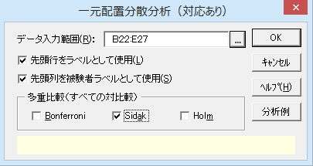
一元配置分散分析（対応あり）

機能概要 同一の個体から、実験条件の異なる複数のデｰタを計測するとき「対応がある」と言います。対応があるデｰタの分散分析を「反復測定による分散分析」、または、「重複測定による分散分析」とも言います。個体特性の影響を考慮する必要があるときや、実験条件による変化に注目しているときは、反復測定を行った方が検出力が高くなります。 エクセル統計の「一元配置分散分析（対応あり）」では、列が実験条件（要因水準）の違いになります。個体ごとに1行にデｰタを入力します。デｰタに欠損がある場合は分析できません。 対応ありの場合の平均値の多重比較 対応あり（反復測定）の場合、多重比較に利用できる手法が対応がない場合に比べて制限されます。エクセル統計では、Bonferroni、Sidak、Holmの3手法だけとなります。 例題 5頭のブタすべてに3種の成長ホルモン刺激剤を与え、各刺激剤ごとに体重増加率を調べています。成長ホルモン刺激剤によって体重の増加率が異なるか、有意水準5%で分散分析を行います。また、どのホルモン剤との間に有意差があるかについて多重比較も行って確認します。

操作手順
①B22からE22のセルをドラッグして選択する。
②エクセル統計メニュｰから、[分散分析・多重比較]－[一元配置分散分析（対応あり）]を選択する。
ダイアログが表示され、［デｰタ入力範囲］には「B22:E27」が設定されています。［デｰタ入力範囲］を変更したい場合は、データ入力範囲ボックスの右端のボタンをクリックして、変更することができます。
③多重比較の［Sidak］をチェックする。
④［OK］ボタンをクリックする。
新しいワｰクシｰトが追加され、結果が出力されます。
成長ホルモン刺激剤の用量によるブタの体重の違い(体重増加率)
ブタ | A1 | A2 | A3
1 | 9.48 | 9.24 | 8.66
2 | 9.52 | 9.95 | 8.50
3 | 9.32 | 9.20 | 8.76
4 | 9.98 | 9.68 | 9.11
5 | 10.00 | 9.94 | 9.75

一元配置（対応あり）2
一元配置分散分析（対応あり）

出力内容
見たい出力内容をクリックすると、出力内容のところへジャンプします。
出力内容
基本統計量
Mauchlyの球面性検定
分散分析表
多重比較検定

基本統計量
目的変数 | モデル | 因子A | n | 平 均 | 標準偏差(SD) | 平均-SD | 平均+SD | 標準誤差(SE) | 平均-SE | 平均+SE
変数Y | 因子A | A1 | 5 | 9.660 | 0.310 | 9.350 | 9.970 | 0.139 | 9.521 | 9.799
 |  | A2 | 5 | 9.602 | 0.365 | 9.237 | 9.967 | 0.163 | 9.439 | 9.765
 |  | A3 | 5 | 8.956 | 0.497 | 8.459 | 9.453 | 0.222 | 8.734 | 9.178
平均値グラフ
縦の線は、中心が各水準の平均値をあらわし、上下に1標準偏差（SD）分だけ線が伸びています。水準ごとのデｰタのばらつきの程度を把握するために使用します。
標準誤差（SE）は標準偏差を各水準のnの平方根で割って求めています。これにより、水準ごとの標本平均のばらつきの程度を把握できます。平均値を結ぶ折れ線に傾きがあり、水準間で縦線の重なりが少ないほど、差があると言えます。
A1とA2とではブタの体重の増加率に大きな差は見られませんが、A3はA1、A2と比較して体重の増加率が低下しているようです。
各水準の平均値 【 因子A 】

Mauchlyの球面性検定
反復測定による分散分析の場合、Mauchlyの球面性検定により被験者内因子の球面性を確認します。球面性仮定が棄却された場合、「下限値」「Greenhouse-Geisser」「Huynh-Feldt-Lecoutre」「Chi-Muller」のいずれかのイプシロンで修正した自由度を用いて分散分析を行います。
このデータではP値は0.3752となり、イプシロンで修正した自由度を用いる必要はないと考えられます。

Mauchlyの球面性検定
 |  |  |  |  | Epsilon
被験者内効果 | Mauchly's W | カイ二乗値 | 自由度 | P 値 | 下限値 | Greenhouse-Geisser | Huynh-Feldt-Lecoutre | Chi-Muller
因子A | 0.5202 | 1.9604 | 2 | 0.3752 | 0.5000 | 0.6758 | 0.8982 | 0.5000

分散分析表
因 子 |  |  | TypeⅢ平方和 | 自由度 | 平均平方 | F 値 | P 値 | *：P<0.05 **：P<0.01
被験者内因子 | 因子A | 球面性仮定 | 1.5272 | 2 | 0.7636 | 11.3944 | 0.0046 | **
 |  | Greenhouse-Geisser | 1.5272 | 1.3516 | 1.1299 | 11.3944 | 0.0146 | *
分散分析表
球面性仮定による分散分析の結果P値が0.0046となり、有意な結果となりました。すなわち、成長ホルモン刺激剤の用量によってブタの体重増加率は異なるといえます。
なお、一元配置分散分析（対応あり）の結果は、繰り返しを「1」とした場合の二元配置分散分析における因子Aの評価と等しくなります。このデｰタでブタの違いを因子Bとして二元配置分散分析を行った場合、ブタによっても体重増加率が異なります。
 |  | Huynh-Feldt-Lecoutre | 1.5272 | 1.7965 | 0.8501 | 11.3944 | 0.0065 | **
 |  | Chi-Muller | 1.5272 | 1 | 1.5272 | 11.3944 | 0.0279 | *
 |  | 下限値 | 1.5272 | 1 | 1.5272 | 11.3944 | 0.0279 | *
 | 誤差（因子A） | 球面性仮定 | 0.5361 | 8 | 0.0670
 |  | Greenhouse-Geisser | 0.5361 | 5.4063 | 0.0992
 |  | Huynh-Feldt-Lecoutre | 0.5361 | 7.1859 | 0.0746
 |  | Chi-Muller | 0.5361 | 4 | 0.1340
 |  | 下限値 | 0.5361 | 4 | 0.1340
被験者間因子 | ブタ（誤差） |  | 1.3717 | 4 | 0.3429
全体 |  |  | 3.4350 | 14

多重比較検定
因 子 | 目的変数 | 手法 | 水準1 | 水準2 | 平均1 | 平均2 | 差 | 標準誤差 | 統計量 | P 値 | *：P<0.05 **：P<0.01
因子A | 変数Y | Sidak | A1 | A2 | 9.6600 | 9.6020 | 0.0580 | 0.1637 | 0.3543 | 0.9808
 |  |  | A1 | A3 | 9.6600 | 8.9560 | 0.7040 | 0.1637 | 4.2999 | 0.0078 | **
 |  |  | A2 | A3 | 9.6020 | 8.9560 | 0.6460 | 0.1637 | 3.9457 | 0.0127 | *

Sidakの多重比較検定 A1とA2の差は有意ではありませんが、A1とA3、A2とA3の間では有意差が見られます。

二元配置（繰り返しなし）1
二元配置分散分析（繰り返しなしの場合）

機能概要 二元配置分散分析は、2つの要因を掛け合わせて実験を行うときに用いる分析法の1つです。 2つの要因が、それぞれ4水準と5水準であれば、4×5で20通りの実験条件の組み合わせが発生します。1つの組み合わせで1つの個体のデｰタしか測定しないとき「繰り返しがない」と言います。複数個のデｰタを測定するとき「繰り返しがある」と言います。エクセル統計では繰り返しの回数を［水準内での繰り返し数］と表現しているので、［水準内での繰り返し数］が「1」のとき、「繰り返しなし」ということを意味します。 二元配置分散分析では繰り返しなしのとき、交互作用の検出はできません。 例題 4種類の原料について、80℃から110℃まで10℃ずつ温度条件を変えて合成反応の量を測定しました。原料の違い、温度の違いによって、合成反応の量が異なるか、有意水準5%で分散分析を行います。

操作手順
①B23からF23のセルをドラッグして選択する。
②エクセル統計メニュｰから、[分散分析・多重比較]－[二元配置分散分析]を選択する。
ダイアログ-1が表示され、［デｰタ入力範囲］には「B23:F28」が設定されています。［デｰタ入力範囲］を変更したい場合は、データ入力範囲ボックスの右端のボタンをクリックして、変更することができます。
③［水準内での繰り返し数］に「1」を入力する。
繰り返しがないので「1」になります。
④［次へ］ボタンをクリックする。
ダイアログ-2が表示されます。［目的変数］の「変数Y」は合成反応の量を指しています。［固定因子］の「因子（列）」は原料の違い、「因子（行）」は温度の違いになります。［変数］タブの設定を変更する必要はありません。
この設定までで［OK］ボタンをクリックすると、分散分析のみを行います。繰り返しがない実験ですから交互作用は検出できないので、［モデル］や［単純主効果］の設定は不要です。
以下の設定は、因子（行）（＝温度）について多重比較を行うための設定になります。
⑤［多重比較］タブをクリックする。
ダイアログ-3の［多重比較］の設定に切り替わります。
⑥［因子］リストの「因子（行）」をクリックしてから、［＞］ボタンをクリックする。
⑦［多重比較（対照群との比較）］の［Dunnett］をチェックする。
ダイアログ-4のように設定します。ここでは、80℃を対照群として、他の温度との間の差を検定してみます。
⑧［OK］ボタンをクリックする。
新しいワｰクシｰトが追加され、結果が出力されます。
合成反応（温度と原料）
温度 | 原料A | 原料B | 原料C | 原料D
80ﾟC | 89.4 | 89.7 | 89.3 | 89.9
90ﾟC | 90.3 | 90.0 | 90.1 | 89.7
100ﾟC | 91.8 | 91.5 | 90.8 | 90.1
110ﾟC | 92.1 | 91.9 | 91.6 | 92.3
120ﾟC | 93.4 | 93.3 | 92.8 | 92.9

ダイアログ-1
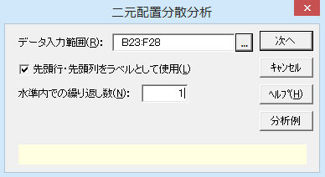

ダイアログ-2
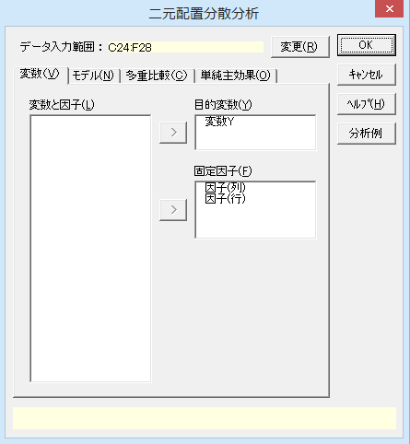

ダイアログ-3
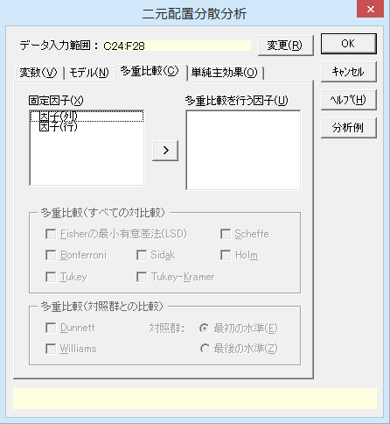

ダイアログ-4
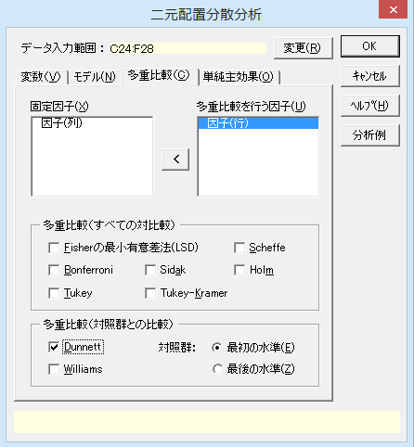

要因水準を2列、観測デｰタを1列に入力している場合は、［分散分析］－［多元配置分散分析］を利用します。
※このようにデータを入力していたら

原料 | 温度 | 合成反応
原料A | 80ﾟC | 89.4
原料A | 90ﾟC | 90.3
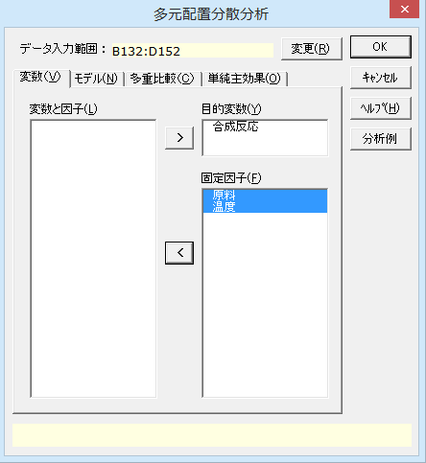
原料A | 100ﾟC | 91.8
原料A | 110ﾟC | 92.1
原料A | 120ﾟC | 93.4
原料B | 80ﾟC | 89.7
原料B | 90ﾟC | 90.0
原料B | 100ﾟC | 91.5
原料B | 110ﾟC | 91.9
原料B | 120ﾟC | 93.3
原料C | 80ﾟC | 89.3
原料C | 90ﾟC | 90.1
原料C | 100ﾟC | 90.8
原料C | 110ﾟC | 91.6
原料C | 120ﾟC | 92.8
原料D | 80ﾟC | 89.9
原料D | 90ﾟC | 89.7
原料D | 100ﾟC | 90.1
原料D | 110ﾟC | 92.3
原料D | 120ﾟC | 92.9

二元配置（繰り返しなし）2
二元配置分散分析

出力内容
見たい出力内容をクリックすると、出力内容のところへジャンプします。
出力内容
基本統計量
等分散性の検定
分散分析表
多重比較検定

基本統計量
目的変数 | モデル | 因子(列) | 因子(行) | n | 平 均 | 標準偏差(SD) | 平均-SD | 平均+SD | 標準誤差(SE) | 平均-SE | 平均+SE
変数Y | 因子(列) | 原料A |  | 5 | 91.400 | 1.570 | 89.830 | 92.970 | 0.702 | 90.698 | 92.102
 |  | 原料B |  | 5 | 91.280 | 1.470 | 89.810 | 92.750 | 0.658 | 90.622 | 91.938
 |  | 原料C |  | 5 | 90.920 | 1.352 | 89.568 | 92.272 | 0.604 | 90.316 | 91.524
 |  | 原料D |  | 5 | 90.980 | 1.501 | 89.479 | 92.481 | 0.671 | 90.309 | 91.651
 | 因子(行) |  | 80ﾟC | 4 | 89.575 | 0.275 | 89.300 | 89.850 | 0.138 | 89.437 | 89.713
 |  |  | 90ﾟC | 4 | 90.025 | 0.250 | 89.775 | 90.275 | 0.125 | 89.900 | 90.150
 |  |  | 100ﾟC | 4 | 91.050 | 0.759 | 90.291 | 91.809 | 0.380 | 90.670 | 91.430
 |  |  | 110ﾟC | 4 | 91.975 | 0.299 | 91.676 | 92.274 | 0.149 | 91.826 | 92.124
 |  |  | 120ﾟC | 4 | 93.100 | 0.294 | 92.806 | 93.394 | 0.147 | 92.953 | 93.247

各水準の平均値 【 因子(列) 】
平均値グラフ
縦の線は、中心が各水準の平均値をあらわし、上下に1標準偏差（SD）分だけ線が伸びています。水準ごとのデｰタのばらつきの程度を把握するために使用します。
標準誤差（SE）は標準偏差を各水準のnの平方根で割って求めています。これにより、水準ごとの標本平均のばらつきの程度を把握できます。
原料の違いでは、標準偏差の棒はほとんど重なっており、差は認められません。
温度は高くするほど合成反応が増えています。温度間でデｰタ分布の重なりもありません。

各水準の平均値 【 因子(行) 】

等分散性の検定の結果
繰り返しが無いので等分散性については検定できません。

等分散性の検定
 | ルビーン検定
目的変数 | F 値 | 自由度1 | 自由度2 | P 値
変数Y | ※ 繰り返しがないため計算できません。
分散分析表
分散分析表を見ると、因子（列）（＝原料の違い）の主効果は有意ではありません。
因子（行）（＝温度の違い）の主効果は有意であることが確認できました。
分散分析表
因 子 | TypeⅢ平方和 | 自由度 | 平均平方 | F 値 | P 値 | *：P<0.05 **：P<0.01
因子(列) | 0.8055 | 3 | 0.2685 | 1.7258 | 0.2148
因子(行) | 32.9570 | 4 | 8.2392 | 52.9572 | P < 0.001 | **
誤差 | 1.8670 | 12 | 0.1556
全体 | 35.6295 | 19

多重比較検定
因 子 | 目的変数 | 手法 | 対立仮説 | 水準1 | 水準2 | 平均1 | 平均2 | 差 | 標準誤差 | 統計量 | P 値 | *：P<0.05 **：P<0.01
因子(行) | 変数Y | Dunnett | 対照群≠ | 80ﾟC | 90ﾟC | 89.5750 | 90.0250 | 0.4500 | 0.2789 | 1.6134 | 0.3493
 |  |  |  | 80ﾟC | 100ﾟC | 89.5750 | 91.0500 | 1.4750 | 0.2789 | 5.2884 | P < 0.001 | **
 |  |  |  | 80ﾟC | 110ﾟC | 89.5750 | 91.9750 | 2.4000 | 0.2789 | 8.6049 | P < 0.001 | **
 |  |  |  | 80ﾟC | 120ﾟC | 89.5750 | 93.1000 | 3.5250 | 0.2789 | 12.6384 | P < 0.001 | **
 |  |  | 対照群＜ | 80ﾟC | 90ﾟC | 89.5750 | 90.0250 | -0.4500 | 0.2789 | -1.6134 | 0.1774
 |  |  |  | 80ﾟC | 100ﾟC | 89.5750 | 91.0500 | -1.4750 | 0.2789 | -5.2884 | P < 0.001 | **
 |  |  |  | 80ﾟC | 110ﾟC | 89.5750 | 91.9750 | -2.4000 | 0.2789 | -8.6049 | P < 0.001 | **
 |  |  |  | 80ﾟC | 120ﾟC | 89.5750 | 93.1000 | -3.5250 | 0.2789 | -12.6384 | P < 0.001 | **
 |  |  | 対照群＞ | 80ﾟC | 90ﾟC | 89.5750 | 90.0250 | -0.4500 | 0.2789 | -1.6134 | 0.9945
 |  |  |  | 80ﾟC | 100ﾟC | 89.5750 | 91.0500 | -1.4750 | 0.2789 | -5.2884 | 1.0000
 |  |  |  | 80ﾟC | 110ﾟC | 89.5750 | 91.9750 | -2.4000 | 0.2789 | -8.6049 | 1.0000
 |  |  |  | 80ﾟC | 120ﾟC | 89.5750 | 93.1000 | -3.5250 | 0.2789 | -12.6384 | 1.0000

Dunnettの多重比較検定
「80℃」と「他の温度」のときの反応量の差を多重比較検定した結果
「対照群≠」は両側検定で「反応量が異なる」という帰無仮説を、「対照群＜」は片側検定で「80℃の方が反応量が少ない」、「対照群＞」は片側検定で「80℃の方が反応量が多い」という帰無仮説を検定した結果です。
「対照群≠」、「対照群＜」では80℃と90℃の間の差を除くと有意な差です。80℃の反応量が最も少ないので、「対照群＞」は、当然ですがどの差も有意にはなりません。

二元配置（繰り返しあり）1
二元配置分散分析（繰り返しありの場合）
機能概要 二元配置分散分析は、2つの要因を掛け合わせて実験を行うときに用いる分析法の1つです。 1つの実験条件の組み合わせで、複数個のデｰタを測定するとき「繰り返しがある」と言います。二元配置分散分析で繰り返しがあるとき、2要因の交互作用を検出できます。 例題 ある薬剤について100mg、600mg、2400mgと3つの異なる用量で、3時間から24時間まで時間を変えて表皮細胞の分裂の割合を測定しました。用量の違い、時間の違いによって、分裂の割合が異なるか、有意水準5%で分散分析を行います。

操作手順
①B19からE19のセルをドラッグして選択する。
②エクセル統計メニュｰから、[分散分析・多重比較]－[二元配置分散分析]を選択する。
ダイアログ-1が表示され、［デｰタ入力範囲］には「B19:E31」が設定されています。［デｰタ入力範囲］を変更したい場合は、データ入力範囲ボックスの右端のボタンをクリックして、変更することができます。
③［水準内での繰り返し数］に「3」を入力する。
実験条件ごとに3個のデｰタを観測しているので、繰り返し数は「3」になります。
④［次へ］ボタンをクリックする。
ダイアログ-2が表示されます。［目的変数］の「変数Y」は細胞分裂の割合を指しています。［固定因子］の「因子（列）」は用量の違い、「因子（行）」は時間の違いになります。［変数］タブの設定を変更する必要はありません。
この設定までで［OK］ボタンをクリックすると、分散分析のみを行います。
以下の設定は、主効果の多重比較と単純主効果の検定を行うための設定になります。
⑤［多重比較］タブをクリックする。
［多重比較］の設定に切り替わります。
⑥［因子］リストの「因子（列）」から「因子（行）」をドラッグにより選択し、続けて［＞］ボタンをクリックする。
⑦［多重比較（すべての対比較）］の［Tukey］をチェックする。
ダイアログ-3のように設定します。
⑧［単純主効果］タブをクリックする。
［単純主効果］の設定に切り替わります。
⑨［単純主効果の検定］リストにある「因子（列）＊因子（行）」をチェックする。
⑩［単純主効果の多重比較］の［Tukey］をチェックする。
ダイアログ-4のように設定します。単純主効果の多重比較も行う場合は、このように検定の方法を選択します。
⑪［OK］ボタンをクリックする。
新しいワｰクシｰトが追加され、結果が出力されます。
薬剤による表皮細胞分裂の割合
 | 100mg | 600mg | 2400mg
3時間 | 13.2 | 16.1 | 9.1
 | 15.7 | 15.7 | 10.3
 | 11.9 | 15.1 | 8.2
6時間 | 22.8 | 24.5 | 11.9
 | 25.7 | 21.2 | 14.3
 | 18.5 | 24.2 | 13.7
12時間 | 21.8 | 26.9 | 15.1
 | 26.3 | 31.3 | 13.6
 | 32.1 | 33.8 | 16.2
24時間 | 25.7 | 30.1 | 15.2
 | 28.8 | 33.8 | 17.3
 | 29.5 | 29.6 | 14.8

ダイアログ-1
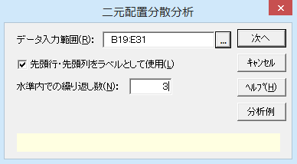

ダイアログ-2
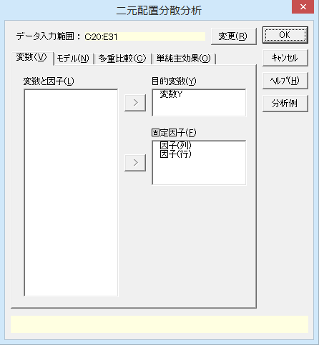

ダイアログ-3 |  |  |  | ダイアログ-4
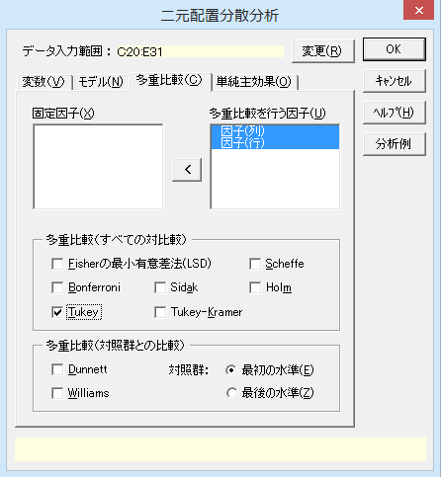
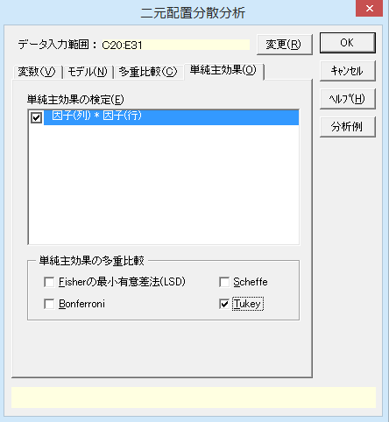

今回はすべての主効果、交互作用を分散分析モデルに組み込むので、［モデル］の設定は変更していません。もし、モデルの設定を行う場合はダイアログ-5の［モデル］のタブを開いて設定します。 特定の主効果や交互作用をモデルから外す（誤差に組み入れる）ときは、［モデルに用いる因子］を［指定する因子］にします。その後、［モデル］から除く項を選択し［モデルから削除］します。
ダイアログ-5
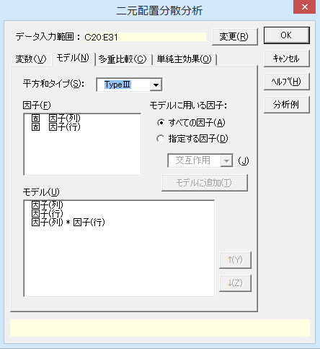

※このようにデータを入力していたら
要因水準を2列、観測デｰタを1列に入力している場合は、［分散分析］－［多元配置分散分析］を利用します。
用量 | 時間 | 分裂割合
100mg | 3時間 | 13.2
100mg | 3時間 | 15.7
100mg | 3時間 | 11.9

100mg | 6時間 | 22.8
100mg | 6時間 | 25.7
100mg | 6時間 | 18.5
100mg | 12時間 | 21.8
100mg | 12時間 | 26.3
100mg | 12時間 | 32.1
100mg | 24時間 | 25.7
100mg | 24時間 | 28.8
100mg | 24時間 | 29.5
600mg | 3時間 | 16.1
600mg | 3時間 | 15.7
600mg | 3時間 | 15.1
600mg | 6時間 | 24.5
600mg | 6時間 | 21.2
600mg | 6時間 | 24.2
600mg | 12時間 | 26.9
600mg | 12時間 | 31.3
600mg | 12時間 | 33.8
600mg | 24時間 | 30.1
600mg | 24時間 | 33.8
600mg | 24時間 | 29.6
2400mg | 3時間 | 9.1
2400mg | 3時間 | 10.3
2400mg | 3時間 | 8.2
2400mg | 6時間 | 11.9
2400mg | 6時間 | 14.3
2400mg | 6時間 | 13.7
2400mg | 12時間 | 15.1
2400mg | 12時間 | 13.6
2400mg | 12時間 | 16.2
2400mg | 24時間 | 15.2
2400mg | 24時間 | 17.3
2400mg | 24時間 | 14.8

二元配置（繰り返しあり）2
二元配置分散分析

出力内容
見たい出力内容をクリックすると、出力内容のところへジャンプします。
出力内容
基本統計量
等分散性の検定
分散分析表
多重比較検定
最小二乗平均 LSMEAN
単純主効果の検定 | 「因子(行)」の各水準における「因子(列)」の平均
 | 「因子(列)」の各水準における「因子(行)」の平均

基本統計量
目的変数 | モデル | 因子(列) | 因子(行) | n | 平 均 | 標準偏差(SD) | 平均-SD | 平均+SD | 標準誤差(SE) | 平均-SE | 平均+SE
変数Y | 因子(列) | 100mg |  | 12 | 22.667 | 6.586 | 16.081 | 29.253 | 1.901 | 20.765 | 24.568
 |  | 600mg |  | 12 | 25.192 | 6.902 | 18.290 | 32.093 | 1.992 | 23.199 | 27.184
 |  | 2400mg |  | 12 | 13.308 | 2.850 | 10.458 | 16.159 | 0.823 | 12.486 | 14.131
 | 因子(行) |  | 3時間 | 9 | 12.811 | 3.063 | 9.748 | 15.874 | 1.021 | 11.790 | 13.832
 |  |  | 6時間 | 9 | 19.644 | 5.227 | 14.418 | 24.871 | 1.742 | 17.902 | 21.387
 |  |  | 12時間 | 9 | 24.122 | 7.759 | 16.364 | 31.881 | 2.586 | 21.536 | 26.708
 |  |  | 24時間 | 9 | 24.978 | 7.238 | 17.739 | 32.216 | 2.413 | 22.565 | 27.391
 | 因子(列) * 因子(行) | 100mg | 3時間 | 3 | 13.600 | 1.931 | 11.669 | 15.531 | 1.115 | 12.485 | 14.715
 |  | 100mg | 6時間 | 3 | 22.333 | 3.623 | 18.711 | 25.956 | 2.092 | 20.242 | 24.425
 |  | 100mg | 12時間 | 3 | 26.733 | 5.164 | 21.570 | 31.897 | 2.981 | 23.752 | 29.715
 |  | 100mg | 24時間 | 3 | 28.000 | 2.022 | 25.978 | 30.022 | 1.168 | 26.832 | 29.168
 |  | 600mg | 3時間 | 3 | 15.633 | 0.503 | 15.130 | 16.137 | 0.291 | 15.343 | 15.924
 |  | 600mg | 6時間 | 3 | 23.300 | 1.825 | 21.475 | 25.125 | 1.054 | 22.246 | 24.354
 |  | 600mg | 12時間 | 3 | 30.667 | 3.493 | 27.173 | 34.160 | 2.017 | 28.650 | 32.684
 |  | 600mg | 24時間 | 3 | 31.167 | 2.294 | 28.872 | 33.461 | 1.325 | 29.842 | 32.491
 |  | 2400mg | 3時間 | 3 | 9.200 | 1.054 | 8.146 | 10.254 | 0.608 | 8.592 | 9.808
 |  | 2400mg | 6時間 | 3 | 13.300 | 1.249 | 12.051 | 14.549 | 0.721 | 12.579 | 14.021
 |  | 2400mg | 12時間 | 3 | 14.967 | 1.305 | 13.662 | 16.272 | 0.754 | 14.213 | 15.720
 |  | 2400mg | 24時間 | 3 | 15.767 | 1.343 | 14.424 | 17.110 | 0.775 | 14.991 | 16.542

各水準の平均値 【 因子(列) 】

平均値グラフ 縦の線は、中心が各水準の平均値をあらわし、上下に1標準偏差（SD）分だけ線が伸びています。水準ごとのデｰタのばらつきの程度を把握するために使用します。 標準誤差（SE）は標準偏差を各水準のnの平方根で割って求めています。これにより、水準ごとの標本平均のばらつきの程度を把握できます。 用量では、100㎎と600㎎の標準偏差の棒はほとんど重なっており、その差はわずかです。2400㎎だけは明らかに割合が下がっています。 12時間までは時間が長くなるほど細胞分裂の割合が増えていますが、12時間と24時間は差がありません。 用量別に各時間の細胞分裂の割合を見てみると、2400㎎はどの時間でも最も割合が少なくなっています。

各水準の平均値 【 因子(行) 】

各水準の平均値 【 因子(列) * 因子(行) 】

等分散性の検定
等分散性は棄却されませんでした。
分散分析表
分散分析表を見ると、因子（列）（＝用量）と因子（行）（＝時間）のどちらの主効果も有意でした。交互作用も有意になっています。
等分散性の検定
 | ルビーン検定
目的変数 | F 値 | 自由度1 | 自由度2 | P 値
変数Y | 1.7651 | 11 | 24 | 0.1183

分散分析表
因 子 | TypeⅢ平方和 | 自由度 | 平均平方 | F 値 | P 値 | *：P<0.05 **：P<0.01
因子(列) | 940.6706 | 2 | 470.3353 | 75.4212 | P < 0.001 | **
因子(行) | 836.7533 | 3 | 278.9178 | 44.7262 | P < 0.001 | **
因子(列) * 因子(行) | 104.0050 | 6 | 17.3342 | 2.7796 | 0.0339 | *
誤差 | 149.6667 | 24 | 6.2361
全体 | 2031.0956 | 35

多重比較検定
因 子 | 目的変数 | 手法 | 水準1 | 水準2 | 平均1 | 平均2 | 差 | 標準誤差 | 統計量 | P 値 | *：P<0.05 **：P<0.01
因子(列) | 変数Y | Tukey | 100mg | 600mg | 22.6667 | 25.1917 | 2.5250 | 1.0195 | 2.4767 | 0.0522
因子（列）（＝用量）の多重比較検定
100㎎と600㎎の間に有意差はなく、2400㎎と2つの用量と2400㎎の間には有意差がありました。
因子（行）（＝時間）の多重比較検定
12時間と24時間の間に有意差はなく、それ以外の組み合わせでは、すべてに有意差がありました。
 |  |  | 100mg | 2400mg | 22.6667 | 13.3083 | 9.3583 | 1.0195 | 9.1795 | P < 0.001 | **
 |  |  | 600mg | 2400mg | 25.1917 | 13.3083 | 11.8833 | 1.0195 | 11.6562 | P < 0.001 | **
因子(行) | 変数Y | Tukey | 3時間 | 6時間 | 12.8111 | 19.6444 | 6.8333 | 1.1772 | 5.8047 | P < 0.001 | **
 |  |  | 3時間 | 12時間 | 12.8111 | 24.1222 | 11.3111 | 1.1772 | 9.6085 | P < 0.001 | **
 |  |  | 3時間 | 24時間 | 12.8111 | 24.9778 | 12.1667 | 1.1772 | 10.3352 | P < 0.001 | **
 |  |  | 6時間 | 12時間 | 19.6444 | 24.1222 | 4.4778 | 1.1772 | 3.8037 | 0.0045 | **
 |  |  | 6時間 | 24時間 | 19.6444 | 24.9778 | 5.3333 | 1.1772 | 4.5305 | P < 0.001 | **
 |  |  | 12時間 | 24時間 | 24.1222 | 24.9778 | 0.8556 | 1.1772 | 0.7268 | 0.8854

最小二乗平均 LSMEAN
 |  |  |  |  |  |  | 95%信頼区間
目的変数 | モデル | 因子(列) | 因子(行) | n | 最小二乗平均 | 標準誤差 | 下限値 | 上限値
変数Y | 因子(列) | 100mg |  | 12 | 22.667 | 0.721 | 21.179 | 24.155
 |  | 600mg |  | 12 | 25.192 | 0.721 | 23.704 | 26.680
 |  | 2400mg |  | 12 | 13.308 | 0.721 | 11.820 | 14.796
最少二乗平均 LSMEAN 各水準における母平均の95%信頼区間を推定した結果です。
 | 因子(行) |  | 3時間 | 9 | 12.811 | 0.832 | 11.093 | 14.529
 |  |  | 6時間 | 9 | 19.644 | 0.832 | 17.926 | 21.362
 |  |  | 12時間 | 9 | 24.122 | 0.832 | 22.404 | 25.840
 |  |  | 24時間 | 9 | 24.978 | 0.832 | 23.260 | 26.696
 | 因子(列) * 因子(行) | 100mg | 3時間 | 3 | 13.600 | 1.442 | 10.624 | 16.576
 |  | 100mg | 6時間 | 3 | 22.333 | 1.442 | 19.358 | 25.309
 |  | 100mg | 12時間 | 3 | 26.733 | 1.442 | 23.758 | 29.709
 |  | 100mg | 24時間 | 3 | 28.000 | 1.442 | 25.024 | 30.976
 |  | 600mg | 3時間 | 3 | 15.633 | 1.442 | 12.658 | 18.609
 |  | 600mg | 6時間 | 3 | 23.300 | 1.442 | 20.324 | 26.276
 |  | 600mg | 12時間 | 3 | 30.667 | 1.442 | 27.691 | 33.642
 |  | 600mg | 24時間 | 3 | 31.167 | 1.442 | 28.191 | 34.142
 |  | 2400mg | 3時間 | 3 | 9.200 | 1.442 | 6.224 | 12.176
 |  | 2400mg | 6時間 | 3 | 13.300 | 1.442 | 10.324 | 16.276
 |  | 2400mg | 12時間 | 3 | 14.967 | 1.442 | 11.991 | 17.942
 |  | 2400mg | 24時間 | 3 | 15.767 | 1.442 | 12.791 | 18.742

「因子(行)」の各水準における「因子(列)」の平均
目的変数 | 変数Y | 因子(列)
《平均》 |  | 100mg | 600mg | 2400mg
因子(行) | 3時間 | 13.600 | 15.633 | 9.200
 | 6時間 | 22.333 | 23.300 | 13.300
 | 12時間 | 26.733 | 30.667 | 14.967
 | 24時間 | 28.000 | 31.167 | 15.767

 |  | 因子(列)
《ｎ》 |  | 100mg | 600mg | 2400mg
因子(行) | 3時間 | 3 | 3 | 3
 | 6時間 | 3 | 3 | 3
 | 12時間 | 3 | 3 | 3
 | 24時間 | 3 | 3 | 3

 | セル内繰り返し数
 | 最小 | 最大
 | 3 | 3

各水準の平均値 【 因子(列) × 因子(行) 】

「因子(行)」の各水準における「因子(列)」の単純主効果の検定
目的変数 | 因子(行) | 因 子 | 平方和 | 自由度 | 平均平方和 | F 値 | P 値 | *：P<0.05 **：P<0.01
変数Y | 3時間 | 因子(列) | 64.8822 | 2 | 32.4411 | 5.2021 | 0.0133 | *
時間別に因子（列）（＝用量）の単純主効果を検定 時間別に用量の単純主効果を検定してみると、すべての時間において用量により細胞分裂の割合が有意に異なるという結果でした。
 |  | 誤差 | 149.6667 | 24 | 6.2361
 | 6時間 | 因子(列) | 182.5356 | 2 | 91.2678 | 14.6354 | P < 0.001 | **
 |  | 誤差 | 149.6667 | 24 | 6.2361
 | 12時間 | 因子(列) | 400.4156 | 2 | 200.2078 | 32.1046 | P < 0.001 | **
 |  | 誤差 | 149.6667 | 24 | 6.2361
 | 24時間 | 因子(列) | 396.8422 | 2 | 198.4211 | 31.8181 | P < 0.001 | **
 |  | 誤差 | 149.6667 | 24 | 6.2361

「因子(行)」の各水準における「因子(列)」の多重比較検定
目的変数 | 手法 | 因子(行) | 水準1 | 水準2 | 平均1 | 平均2 | 差 | 標準誤差 | 統計量 | P 値 | *：P<0.05 **：P<0.01
変数Y | Tukey | 3時間 | 100mg | 600mg | 13.6000 | 15.6333 | 2.0333 | 2.0390 | 0.9972 | 0.5857
 |  |  | 100mg | 2400mg | 13.6000 | 9.2000 | 4.4000 | 2.0390 | 2.1580 | 0.0994
時間別に因子（列）（＝用量）の各水準間で差を多重比較検定 3時間では600㎎と2400㎎の間のみ有意差がありました。 その他の時間では、100㎎と600㎎の間のみ有意差がありません。
 |  |  | 600mg | 2400mg | 15.6333 | 9.2000 | 6.4333 | 2.0390 | 3.1552 | 0.0115 | *
 |  | 6時間 | 100mg | 600mg | 22.3333 | 23.3000 | 0.9667 | 2.0390 | 0.4741 | 0.8841
 |  |  | 100mg | 2400mg | 22.3333 | 13.3000 | 9.0333 | 2.0390 | 4.4303 | P < 0.001 | **
 |  |  | 600mg | 2400mg | 23.3000 | 13.3000 | 10.0000 | 2.0390 | 4.9044 | P < 0.001 | **
 |  | 12時間 | 100mg | 600mg | 26.7333 | 30.6667 | 3.9333 | 2.0390 | 1.9291 | 0.1523
 |  |  | 100mg | 2400mg | 26.7333 | 14.9667 | 11.7667 | 2.0390 | 5.7709 | P < 0.001 | **
 |  |  | 600mg | 2400mg | 30.6667 | 14.9667 | 15.7000 | 2.0390 | 7.7000 | P < 0.001 | **
 |  | 24時間 | 100mg | 600mg | 28.0000 | 31.1667 | 3.1667 | 2.0390 | 1.5531 | 0.2850
 |  |  | 100mg | 2400mg | 28.0000 | 15.7667 | 12.2333 | 2.0390 | 5.9998 | P < 0.001 | **
 |  |  | 600mg | 2400mg | 31.1667 | 15.7667 | 15.4000 | 2.0390 | 7.5528 | P < 0.001 | **

「因子(列)」の各水準における「因子(行)」の平均
目的変数 | 変数Y | 因子(行)
《平均》 |  | 3時間 | 6時間 | 12時間 | 24時間
因子(列) | 100mg | 13.600 | 22.333 | 26.733 | 28.000
 | 600mg | 15.633 | 23.300 | 30.667 | 31.167
 | 2400mg | 9.200 | 13.300 | 14.967 | 15.767

 |  | 因子(行)
《ｎ》 |  | 3時間 | 6時間 | 12時間 | 24時間
因子(列) | 100mg | 3 | 3 | 3 | 3
 | 600mg | 3 | 3 | 3 | 3
 | 2400mg | 3 | 3 | 3 | 3

 | セル内繰り返し数
 | 最小 | 最大
 | 3 | 3

各水準の平均値 【 因子(行) × 因子(列) 】

用量別に因子（行）（＝時間）の単純主効果を検定
用量別に時間の単純主効果を検定してみると、すべての用量において時間により細胞分裂の割合が有意に異なりました。
「因子(列)」の各水準における「因子(行)」の単純主効果の検定
目的変数 | 因子(列) | 因 子 | 平方和 | 自由度 | 平均平方和 | F 値 | P 値 | *：P<0.05 **：P<0.01
変数Y | 100mg | 因子(行) | 381.8933 | 3 | 127.2978 | 20.4130 | P < 0.001 | **
 |  | 誤差 | 149.6667 | 24 | 6.2361
 | 600mg | 因子(行) | 481.8492 | 3 | 160.6164 | 25.7559 | P < 0.001 | **
 |  | 誤差 | 149.6667 | 24 | 6.2361
 | 2400mg | 因子(行) | 77.0158 | 3 | 25.6719 | 4.1167 | 0.0173 | *
 |  | 誤差 | 149.6667 | 24 | 6.2361

「因子(列)」の各水準における「因子(行)」の多重比較検定
目的変数 | 手法 | 因子(列) | 水準1 | 水準2 | 平均1 | 平均2 | 差 | 標準誤差 | 統計量 | P 値 | *：P<0.05 **：P<0.01
変数Y | Tukey | 100mg | 3時間 | 6時間 | 13.6000 | 22.3333 | 8.7333 | 2.0390 | 4.2832 | 0.0014 | **
 |  |  | 3時間 | 12時間 | 13.6000 | 26.7333 | 13.1333 | 2.0390 | 6.4412 | P < 0.001 | **
 |  |  | 3時間 | 24時間 | 13.6000 | 28.0000 | 14.4000 | 2.0390 | 7.0624 | P < 0.001 | **
 |  |  | 6時間 | 12時間 | 22.3333 | 26.7333 | 4.4000 | 2.0390 | 2.1580 | 0.1640
 |  |  | 6時間 | 24時間 | 22.3333 | 28.0000 | 5.6667 | 2.0390 | 2.7792 | 0.0479 | *
用量別に因子（行）（＝時間）の各水準間で差を多重比較検定 2400㎎では、3時間と12時間以上の場合にしか有意差がありません。
 |  |  | 12時間 | 24時間 | 26.7333 | 28.0000 | 1.2667 | 2.0390 | 0.6212 | 0.9243
 |  | 600mg | 3時間 | 6時間 | 15.6333 | 23.3000 | 7.6667 | 2.0390 | 3.7601 | 0.0050 | **
 |  |  | 3時間 | 12時間 | 15.6333 | 30.6667 | 15.0333 | 2.0390 | 7.3730 | P < 0.001 | **
 |  |  | 3時間 | 24時間 | 15.6333 | 31.1667 | 15.5333 | 2.0390 | 7.6182 | P < 0.001 | **
 |  |  | 6時間 | 12時間 | 23.3000 | 30.6667 | 7.3667 | 2.0390 | 3.6129 | 0.0071 | **
 |  |  | 6時間 | 24時間 | 23.3000 | 31.1667 | 7.8667 | 2.0390 | 3.8582 | 0.0039 | **
 |  |  | 12時間 | 24時間 | 30.6667 | 31.1667 | 0.5000 | 2.0390 | 0.2452 | 0.9947
 |  | 2400mg | 3時間 | 6時間 | 9.2000 | 13.3000 | 4.1000 | 2.0390 | 2.0108 | 0.2120
 |  |  | 3時間 | 12時間 | 9.2000 | 14.9667 | 5.7667 | 2.0390 | 2.8282 | 0.0431 | *
 |  |  | 3時間 | 24時間 | 9.2000 | 15.7667 | 6.5667 | 2.0390 | 3.2206 | 0.0179 | *
 |  |  | 6時間 | 12時間 | 13.3000 | 14.9667 | 1.6667 | 2.0390 | 0.8174 | 0.8457
 |  |  | 6時間 | 24時間 | 13.3000 | 15.7667 | 2.4667 | 2.0390 | 1.2098 | 0.6268
 |  |  | 12時間 | 24時間 | 14.9667 | 15.7667 | 0.8000 | 2.0390 | 0.3924 | 0.9790

二元配置（対応あり）1
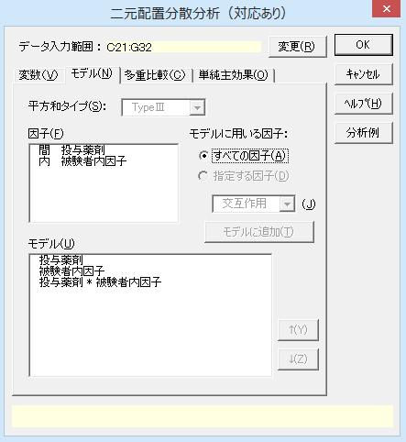
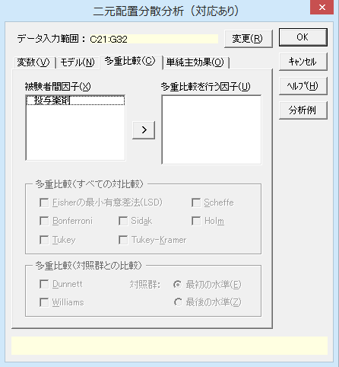
二元配置分散分析（対応あり）

機能概要 二元配置分散分析（対応あり）では、2因子のうち1因子が被験者間因子、もう1因子が被験者内因子の実験計画のデｰタを分析します。 例題のように、1行に1ケｰスのデｰタを入力します。左端の1列は被験者間因子の水準（群）の情報、2列目以降は被験者内因子の水準ごとの実験結果のデｰタ（数値）となるように入力しておく必要があります。 例題 2種類の薬剤AとBの効果を調べるため、AとBをそれぞれ6匹のラットに投与し、投与開始から3週経過時点まで1週間毎にある検査を行い検査値の経時的変化のデｰタを得ました。このデｰタより投与薬剤の違いを被験者間因子、時間経過を被験者内因子として二元配置分散分析を行い、薬剤の効果を検討します。

操作手順
①C20からG20のセルをドラッグして選択する。
②エクセル統計メニュｰから、[分散分析・多重比較]－[二元配置分散分析（対応あり）]を選択する。
ダイアログ-1が表示され、［デｰタ入力範囲］には「C20:G32」が設定されています。［デｰタ入力範囲］を変更したい場合は、データ入力範囲ボックスの右端のボタンをクリックして、変更することができます。
③［次へ］ボタンをクリックする。
ダイアログ-2が表示されます。［目的変数］の「変数Y」は検査値のデｰタを指しています。［被験者間因子］は「投与薬剤」が、［被験者内因子］には「被験者内因子」が設定されています。「被験者内因子」は時間経過の違いになります。［変数］タブの設定を変更する必要はありません。
この設定までで［OK］ボタンをクリックすると、分散分析のみを行います。以下の設定は、分散分析で交互作用が見られたときに有効な、単純主効果の分析に関する設定です。
④［単純主効果］タブをクリックする。
⑤［単純主効果の検定］リストの「投与薬剤＊被験者内因子」をチェックする。
ダイアログ-3が表示されます。
⑥［単純主効果の多重比較］の［Tukey］をチェックする。
⑦［OK］ボタンをクリックする。
新しいワｰクシｰトが追加され、結果が出力されます。
2種類の薬剤の効果をある検査値でみる実験
個体No. | 投与薬剤 | スタート | 1週 | 2週 | 3週
1 | A | 7.5 | 8.6 | 6.9 | 0.8
2 | A | 10.6 | 11.7 | 8.8 | 1.6
3 | A | 12.4 | 13.0 | 11.0 | 5.6
4 | A | 11.5 | 12.6 | 11.1 | 7.5
5 | A | 8.3 | 8.9 | 6.8 | 0.5
6 | A | 9.2 | 10.1 | 8.6 | 3.8
7 | B | 13.3 | 13.3 | 12.9 | 11.1
8 | B | 10.7 | 10.8 | 10.7 | 9.3
9 | B | 12.5 | 12.7 | 12.0 | 10.1
10 | B | 8.4 | 8.7 | 8.1 | 5.7
11 | B | 9.4 | 9.6 | 8.0 | 3.8
12 | B | 11.3 | 11.7 | 10.0 | 8.5

ダイアログ-1
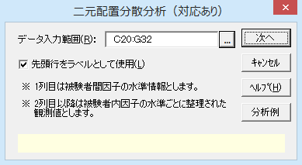

ダイアログ-2
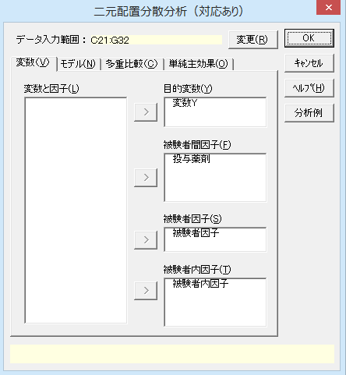

ダイアログ-3
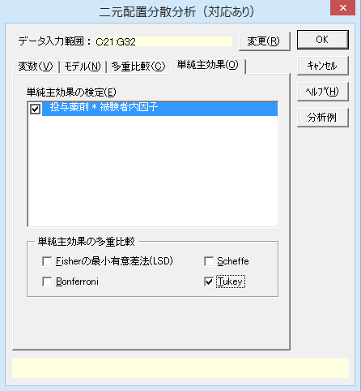
その他の設定について
［モデル］の設定
［モデル］タブをクリックするとダイアログ-4のように設定されています。この設定は変更できません。
「多重比較」の設定
［多重比較］タブをクリックするとダイアログ-5のように設定されています。今回は投与薬剤が2種類しかないので、多重比較の必要はありません。

ダイアログ-4 |  |  |  |  |  | ダイアログ-5

二元配置（対応あり）2
二元配置分散分析（対応あり）

出力内容
見たい出力内容をクリックすると、出力内容のところへジャンプします。
出力内容
基本統計量
等分散性の検定
Mauchlyの球面性検定
分散分析表
最小二乗平均 LSMEAN
単純主効果の検定 | 「被験者内因子」の各水準における「投与薬剤」の平均
 | 「投与薬剤」の各水準における「被験者内因子」の平均

基本統計量
目的変数 | モデル | 投与薬剤 | 被験者内因子 | n | 平 均 | 標準偏差(SD) | 平均-SD | 平均+SD | 標準誤差(SE) | 平均-SE | 平均+SE
変数Y | 投与薬剤 | A |  | 24 | 8.225 | 3.608 | 4.617 | 11.833 | 0.736 | 7.489 | 8.961
 |  | B |  | 24 | 10.108 | 2.349 | 7.759 | 12.457 | 0.480 | 9.629 | 10.588
 | 被験者内因子 |  | スタート | 12 | 10.425 | 1.864 | 8.561 | 12.289 | 0.538 | 9.887 | 10.963
 |  |  | 1週 | 12 | 10.975 | 1.758 | 9.217 | 12.733 | 0.507 | 10.468 | 11.482
 |  |  | 2週 | 12 | 9.575 | 1.996 | 7.579 | 11.571 | 0.576 | 8.999 | 10.151
 |  |  | 3週 | 12 | 5.692 | 3.664 | 2.028 | 9.355 | 1.058 | 4.634 | 6.749
 | 投与薬剤 * 被験者内因子 | A | スタート | 6 | 9.917 | 1.903 | 8.014 | 11.820 | 0.777 | 9.140 | 10.694
 |  | A | 1週 | 6 | 10.817 | 1.888 | 8.928 | 12.705 | 0.771 | 10.046 | 11.588
 |  | A | 2週 | 6 | 8.867 | 1.884 | 6.982 | 10.751 | 0.769 | 8.097 | 9.636
 |  | A | 3週 | 6 | 3.300 | 2.834 | 0.466 | 6.134 | 1.157 | 2.143 | 4.457
 |  | B | スタート | 6 | 10.933 | 1.845 | 9.089 | 12.778 | 0.753 | 10.180 | 11.686
 |  | B | 1週 | 6 | 11.133 | 1.781 | 9.353 | 12.914 | 0.727 | 10.406 | 11.860
 |  | B | 2週 | 6 | 10.283 | 2.001 | 8.282 | 12.285 | 0.817 | 9.466 | 11.100
 |  | B | 3週 | 6 | 8.083 | 2.787 | 5.296 | 10.871 | 1.138 | 6.945 | 9.221

各水準の平均値 【 投与薬剤 】

平均値グラフ 縦の線は、中心が各水準の平均値をあらわし、上下に1標準偏差（SD）分だけ線が伸びています。水準ごとのデｰタのばらつきの程度を把握するために使用します。 標準誤差（SE）は標準偏差を各水準のnの二乗根で割って求めています。これにより、水準ごとの標本平均のばらつきの程度を把握できます。 投与薬剤はBの平均値が高くなっていますが、標準偏差の棒はほとんど重なっており、顕著な差はありません。 時間経過ではスタｰト時と1週経過時ではほとんど差はありません。2週経過時でやや下がってきて、3週経過時はかなり下がっています。ただし、3週経過時のデｰタはばらつきが大きいようです。 薬剤ごとに時間経過の違いを見ると、A剤の3週目では明らかに下がっています。B剤ではこの傾向は弱いものです。

各水準の平均値 【 被験者内因子 】

各水準の平均値 【 投与薬剤 * 被験者内因子 】

等分散性の検定
バｰトレット検定の結果を見ても、ルビｰン検定の結果をみても、等分散性（各平均値からのデｰタのばらつき方が等しい）は棄却されていません。この分散分析の結果を用いることに問題はないようです。
等分散性の検定
 | バートレット検定 |  |  | ルビーン検定
被験者内因子 | カイ二乗値 | 自由度 | P 値 | F 値 | 自由度1 | 自由度2 | P 値
スタート | 0.0044 | 1 | 0.9470 | 0.0871 | 1 | 10 | 0.7740
1週 | 0.0157 | 1 | 0.9004 | 0.1777 | 1 | 10 | 0.6822
2週 | 0.0165 | 1 | 0.8978 | 0.0488 | 1 | 10 | 0.8295
3週 | 0.0013 | 1 | 0.9718 | 0.0222 | 1 | 10 | 0.8846

Mauchlyの球面性検定
被験者内因子の球面性検定の結果、P<0.05となり、帰無仮説が棄却されました。したがって、イプシロンで修正した自由度を用いて分散分析を行う必要があります。
Mauchlyの球面性検定
 |  |  |  |  | Epsilon
被験者内効果 | Mauchly's W | カイ二乗値 | 自由度 | P 値 | 下限値 | Greenhouse-Geisser | Huynh-Feldt-Lecoutre | Chi-Muller
被験者内因子 | 0.0110 | 39.3316 | 5 | P < 0.001 | 0.3333 | 0.3693 | 0.3818 | 0.3405

分散分析表
因 子 |  |  | TypeⅢ平方和 | 自由度 | 平均平方 | F 値 | P 値 | *：P<0.05 **：P<0.01
被験者内因子 | 被験者内因子 | 球面性仮定 | 205.1500 | 3 | 68.3833 | 113.6565 | P < 0.001 | **
 |  | Greenhouse-Geisser | 205.1500 | 1.1078 | 185.1848 | 113.6565 | P < 0.001 | **
分散分析表
分散分析表を見ると、時間経過（被験者内因子）の主効果が有意になりました。投与薬剤との交互作用も有意になっています。交互作用があるということは、投与薬剤によって経時的変化が異なることを示しています。
投与薬剤（被験者間因子）については有意な主効果は認められません。
他の分析オプションを設定していな場合は、出力はここまでです。
 |  | Huynh-Feldt-Lecoutre | 205.1500 | 1.1455 | 179.0933 | 113.6565 | P < 0.001 | **
 |  | Chi-Muller | 205.1500 | 1.0214 | 200.8600 | 113.6565 | P < 0.001 | **
 |  | 下限値 | 205.1500 | 1 | 205.1500 | 113.6565 | P < 0.001 | **
 | 投与薬剤 * 被験者内因子 | 球面性仮定 | 35.5000 | 3 | 11.8333 | 19.6676 | P < 0.001 | **
 |  | Greenhouse-Geisser | 35.5000 | 1.1078 | 32.0451 | 19.6676 | P < 0.001 | **
 |  | Huynh-Feldt-Lecoutre | 35.5000 | 1.1455 | 30.9910 | 19.6676 | P < 0.001 | **
 |  | Chi-Muller | 35.5000 | 1.0214 | 34.7576 | 19.6676 | 0.0012 | **
 |  | 下限値 | 35.5000 | 1 | 35.5000 | 19.6676 | 0.0013 | **
 | 誤差（被験者内因子） | 球面性仮定 | 18.0500 | 30 | 0.6017
 |  | Greenhouse-Geisser | 18.0500 | 11.0781 | 1.6293
 |  | Huynh-Feldt-Lecoutre | 18.0500 | 11.4549 | 1.5757
 |  | Chi-Muller | 18.0500 | 10.2136 | 1.7673
 |  | 下限値 | 18.0500 | 10 | 1.8050
被験者間因子 | 投与薬剤 |  | 42.5633 | 1 | 42.5633 | 2.5404 | 0.1420
 | 被験者因子（誤差） |  | 167.5433 | 10 | 16.7543
全体 |  |  | 468.8067 | 47

最少二乗平均 LSMEAN 各水準における母平均の95%信頼区間を推定した結果です。
最小二乗平均 LSMEAN
 |  |  |  |  |  |  | 95%信頼区間
目的変数 | モデル | 投与薬剤 | 被験者内因子 | n | 最小二乗平均 | 標準誤差 | 下限値 | 上限値
変数Y | 投与薬剤 | A |  | 24 | 8.225 | 0.836 | 6.363 | 10.087
 |  | B |  | 24 | 10.108 | 0.836 | 8.247 | 11.970
 | 被験者内因子 |  | スタート | 12 | 10.425 | 1.182 | 7.792 | 13.058
 |  |  | 1週 | 12 | 10.975 | 1.182 | 8.342 | 13.608
 |  |  | 2週 | 12 | 9.575 | 1.182 | 6.942 | 12.208
 |  |  | 3週 | 12 | 5.692 | 1.182 | 3.059 | 8.324
 | 投与薬剤 * 被験者内因子 | A | スタート | 6 | 9.917 | 1.671 | 6.193 | 13.640
 |  | A | 1週 | 6 | 10.817 | 1.671 | 7.093 | 14.540
 |  | A | 2週 | 6 | 8.867 | 1.671 | 5.143 | 12.590
 |  | A | 3週 | 6 | 3.300 | 1.671 | -0.423 | 7.023
 |  | B | スタート | 6 | 10.933 | 1.671 | 7.210 | 14.657
 |  | B | 1週 | 6 | 11.133 | 1.671 | 7.410 | 14.857
 |  | B | 2週 | 6 | 10.283 | 1.671 | 6.560 | 14.007
 |  | B | 3週 | 6 | 8.083 | 1.671 | 4.360 | 11.807

「被験者内因子」の各水準における「投与薬剤」の平均
目的変数 | 変数Y | 投与薬剤
《平均》 |  | A | B
被験者内因子 | スタート | 9.917 | 10.933
 | 1週 | 10.817 | 11.133
 | 2週 | 8.867 | 10.283
 | 3週 | 3.300 | 8.083

 |  | 投与薬剤
《ｎ》 |  | A | B
被験者内因子 | スタート | 6 | 6
 | 1週 | 6 | 6
 | 2週 | 6 | 6
 | 3週 | 6 | 6

 | セル内繰り返し数
 | 最小 | 最大
 | 6 | 6

各水準の平均値 【 投与薬剤 × 被験者内因子 】
時間経過別の投与薬剤間の平均値比較 どの時点を見ても、A剤の方が平均値が低くなっていますが、3週目の差が最も大きくなっています。 時間経過別の投与薬剤の単純主効果の検定 単純主効果検定の結果をみても、有意な差になっているのは3週目のみです。 投与薬剤は2種類しかないので、多重比較検定の結果は無視します。

「被験者内因子」の各水準における「投与薬剤」の単純主効果の検定
目的変数 | 被験者内因子 | 因 子 | 平方和 | 自由度 | 平均平方和 | F 値 | P 値 | *：P<0.05 **：P<0.01
変数Y | スタート | 投与薬剤 | 3.1008 | 1 | 3.1008 | 0.6683 | 0.4296
 |  | 誤差 |  | 12 | 4.6398
 | 1週 | 投与薬剤 | 0.3008 | 1 | 0.3008 | 0.0648 | 0.8033
 |  | 誤差 |  | 12 | 4.6398
 | 2週 | 投与薬剤 | 6.0208 | 1 | 6.0208 | 1.2976 | 0.2769
 |  | 誤差 |  | 12 | 4.6398
 | 3週 | 投与薬剤 | 68.6408 | 1 | 68.6408 | 14.7938 | 0.0023 | **
 |  | 誤差 |  | 12 | 4.6398

「被験者内因子」の各水準における「投与薬剤」の多重比較検定
目的変数 | 手法 | 被験者内因子 | 水準1 | 水準2 | 平均1 | 平均2 | 差 | 標準誤差 | 統計量 | P 値 | *：P<0.05 **：P<0.01
変数Y | Tukey | スタート | A | B | 9.9167 | 10.9333 | 1.0167 | 0.6218 | 1.6350 | 0.1280
 |  | 1週 | A | B | 10.8167 | 11.1333 | 0.3167 | 0.6218 | 0.5093 | 0.6198
 |  | 2週 | A | B | 8.8667 | 10.2833 | 1.4167 | 0.6218 | 2.2783 | 0.0418 | *
 |  | 3週 | A | B | 3.3000 | 8.0833 | 4.7833 | 0.6218 | 7.6925 | P < 0.001 | **

「投与薬剤」の各水準における「被験者内因子」の平均
目的変数 | 変数Y | 被験者内因子
《平均》 |  | スタート | 1週 | 2週 | 3週
投与薬剤 | A | 9.917 | 10.817 | 8.867 | 3.300
 | B | 10.933 | 11.133 | 10.283 | 8.083

 |  | 被験者内因子
《ｎ》 |  | スタート | 1週 | 2週 | 3週
投与薬剤 | A | 6 | 6 | 6 | 6
 | B | 6 | 6 | 6 | 6

 | セル内繰り返し数
 | 最小 | 最大
 | 6 | 6

各水準の平均値 【 被験者内因子 × 投与薬剤 】
投与薬剤別の経過時間による平均値比較 A剤の方が経過時間による変化が大きくなっています。 投与薬剤別の時間経過の単純主効果の検定 A剤、B剤、個別に時間経過の主効果を検定すると、いずれにおいても有意な効果が見られます。

「投与薬剤」の各水準における「被験者内因子」の単純主効果の検定
目的変数 | 投与薬剤 | 因 子 | 平方和 | 自由度 | 平均平方和 | F 値 | P 値 | *：P<0.05 **：P<0.01
変数Y | A | 被験者内因子 | 205.4750 | 3 | 68.4917 | 113.8366 | P < 0.001 | **
 |  | 誤差 | 18.0500 | 30 | 0.6017
 | B | 被験者内因子 | 35.1750 | 3 | 11.7250 | 19.4875 | P < 0.001 | **
 |  | 誤差 | 18.0500 | 30 | 0.6017

「投与薬剤」の各水準における「被験者内因子」の多重比較検定
目的変数 | 手法 | 投与薬剤 | 水準1 | 水準2 | 平均1 | 平均2 | 差 | 標準誤差 | 統計量 | P 値 | *：P<0.05 **：P<0.01
変数Y | Tukey | A | スタート | 1週 | 9.9167 | 10.8167 | 0.9000 | 0.3167 | 2.8421 | 0.0379 | *
 |  |  | スタート | 2週 | 9.9167 | 8.8667 | 1.0500 | 0.3167 | 3.3158 | 0.0122 | *
 |  |  | スタート | 3週 | 9.9167 | 3.3000 | 6.6167 | 0.3167 | 20.8947 | P < 0.001 | **
 |  |  | 1週 | 2週 | 10.8167 | 8.8667 | 1.9500 | 0.3167 | 6.1579 | P < 0.001 | **
 |  |  | 1週 | 3週 | 10.8167 | 3.3000 | 7.5167 | 0.3167 | 23.7368 | P < 0.001 | **
 |  |  | 2週 | 3週 | 8.8667 | 3.3000 | 5.5667 | 0.3167 | 17.5789 | P < 0.001 | **
 |  | B | スタート | 1週 | 10.9333 | 11.1333 | 0.2000 | 0.3167 | 0.6316 | 0.9210
 |  |  | スタート | 2週 | 10.9333 | 10.2833 | 0.6500 | 0.3167 | 2.0526 | 0.1919
 |  |  | スタート | 3週 | 10.9333 | 8.0833 | 2.8500 | 0.3167 | 9.0000 | P < 0.001 | **
 |  |  | 1週 | 2週 | 11.1333 | 10.2833 | 0.8500 | 0.3167 | 2.6842 | 0.0540
 |  |  | 1週 | 3週 | 11.1333 | 8.0833 | 3.0500 | 0.3167 | 9.6316 | P < 0.001 | **
 |  |  | 2週 | 3週 | 10.2833 | 8.0833 | 2.2000 | 0.3167 | 6.9474 | P < 0.001 | **

投与薬剤別に経過時間による差を多重比較検定 A剤では、どの経過時間同士の差も有意となっています。 B剤では、3週目との他の時間経過の差だけが有意です。

多元配置1
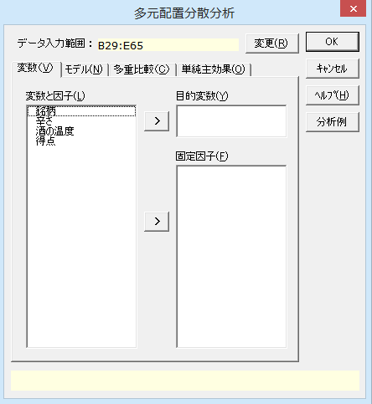
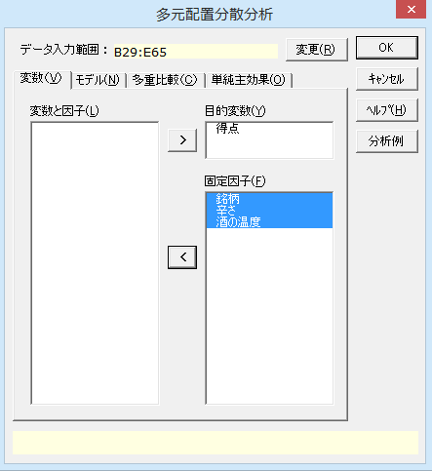
多元配置分散分析

機能概要 デｰタが要因配置表の形式ではなく、1行ごとに各ケｰスの因子水準と結果を整理して入力してある場合は、この手法を用いて分散分析を行います。結果（目的変数）や同一の因子の水準情報はそれぞれ1列にまとめられていることになります。因子がすべて2水準であれば7元配置まで、すべて3水準であれば6元配置まで分析できます。 多重比較 各因子について多重比較を行うことが可能です。フィッシャｰのLSD、シェッフェ（Scheffe）、ボンフェロｰニ（Bonferroni）、テュｰキｰ（Tukey）、ダネット（Dunnett）、ウィリアムズ（Williams）の6手法を利用できます。 単純主効果の検定 分散分析で特定の2因子の交互作用が有意であった場合の下位検定として単純主効果の検定を行うことができます。単純主効果とは、ある2因子について、一方の因子の各水準における他方の因子の主効果のことです。さらに単純主効果の多重比較を行うことも可能で、フィッシャｰのLSD、シェッフェ（Scheffe）、ボンフェロｰニ（Bonferroni）、テュｰキｰ（Tukey）の4手法を利用できます。 例題 3つの日本酒の銘柄について辛口と甘口を揃え、酒の温度が15度の場合と25度の場合で、日本酒の味を10点満点で評価しました。この3元配置による実験の結果を分散分析により検討します。

操作手順Ⅰ
①B29からE29のセルをドラッグして選択する。
②エクセル統計メニュｰから、[分散分析・多重比較]－[多元配置分散分析]を選択する。
ダイアログ-1が表示され、［デｰタ入力範囲］には「B29:E65」が設定されています。［デｰタ入力範囲］を変更したい場合は、データ入力範囲ボックスの右端のボタンをクリックして、変更することができます。
③［変数と因子］リストの「得点」をクリックしてから、［目的変数］の左横の［＞］ボタンをクリックする。
④［変数と因子］リストの「銘柄」から「酒の温度」までをドラッグしてから、［固定因子］の左横の［＞］ボタンをクリックする。
ダイアログ-2のように設定します。
⑤［OK］ボタンをクリックする。
新しいワｰクシｰトが追加され、結果が出力されます。
日本酒の味覚テスト(10点満点)
銘柄 | 辛さ | 酒の温度 | 得点
銘柄1 | 辛口 | 15度 | 8
銘柄1 | 辛口 | 15度 | 9
銘柄1 | 辛口 | 15度 | 9
銘柄1 | 辛口 | 25度 | 6
銘柄1 | 辛口 | 25度 | 7
銘柄1 | 辛口 | 25度 | 6
銘柄1 | 甘口 | 15度 | 7
銘柄1 | 甘口 | 15度 | 7
銘柄1 | 甘口 | 15度 | 8
銘柄1 | 甘口 | 25度 | 7
銘柄1 | 甘口 | 25度 | 6
銘柄1 | 甘口 | 25度 | 7
銘柄2 | 辛口 | 15度 | 6
銘柄2 | 辛口 | 15度 | 7
銘柄2 | 辛口 | 15度 | 6
銘柄2 | 辛口 | 25度 | 5
銘柄2 | 辛口 | 25度 | 6
銘柄2 | 辛口 | 25度 | 6
銘柄2 | 甘口 | 15度 | 5
銘柄2 | 甘口 | 15度 | 5
銘柄2 | 甘口 | 15度 | 4
銘柄2 | 甘口 | 25度 | 6
銘柄2 | 甘口 | 25度 | 6
銘柄2 | 甘口 | 25度 | 5
銘柄3 | 辛口 | 15度 | 7
銘柄3 | 辛口 | 15度 | 6
銘柄3 | 辛口 | 15度 | 7
銘柄3 | 辛口 | 25度 | 5
銘柄3 | 辛口 | 25度 | 4
銘柄3 | 辛口 | 25度 | 5
銘柄3 | 甘口 | 15度 | 8
銘柄3 | 甘口 | 15度 | 6
銘柄3 | 甘口 | 15度 | 8
銘柄3 | 甘口 | 25度 | 6
銘柄3 | 甘口 | 25度 | 6
銘柄3 | 甘口 | 25度 | 7

ダイアログ-1 |  |  |  | ダイアログ-2

多元配置2
多元配置分散分析

出力内容
見たい出力内容をクリックすると、出力内容のところへジャンプします。
出力内容
基本統計量
等分散性の検定
分散分析表

基本統計量
目的変数 | モデル | 銘柄 | 辛さ | 酒の温度 | n | 平 均 | 標準偏差(SD) | 平均-SD | 平均+SD | 標準誤差(SE) | 平均-SE | 平均+SE
得点 | 銘柄 | 銘柄1 |  |  | 12 | 7.250 | 1.055 | 6.195 | 8.305 | 0.305 | 6.945 | 7.555
 |  | 銘柄2 |  |  | 12 | 5.583 | 0.793 | 4.790 | 6.376 | 0.229 | 5.354 | 5.812
 |  | 銘柄3 |  |  | 12 | 6.250 | 1.215 | 5.035 | 7.465 | 0.351 | 5.899 | 6.601
 | 辛さ |  | 辛口 |  | 18 | 6.389 | 1.335 | 5.054 | 7.723 | 0.315 | 6.074 | 6.703
 |  |  | 甘口 |  | 18 | 6.333 | 1.138 | 5.196 | 7.471 | 0.268 | 6.065 | 6.601
 | 酒の温度 |  |  | 15度 | 18 | 6.833 | 1.383 | 5.451 | 8.216 | 0.326 | 6.507 | 7.159
 |  |  |  | 25度 | 18 | 5.889 | 0.832 | 5.057 | 6.721 | 0.196 | 5.693 | 6.085
 | 銘柄 * 辛さ | 銘柄1 | 辛口 |  | 6 | 7.500 | 1.378 | 6.122 | 8.878 | 0.563 | 6.937 | 8.063
 |  | 銘柄1 | 甘口 |  | 6 | 7.000 | 0.632 | 6.368 | 7.632 | 0.258 | 6.742 | 7.258
 |  | 銘柄2 | 辛口 |  | 6 | 6.000 | 0.632 | 5.368 | 6.632 | 0.258 | 5.742 | 6.258
 |  | 銘柄2 | 甘口 |  | 6 | 5.167 | 0.753 | 4.414 | 5.919 | 0.307 | 4.859 | 5.474
 |  | 銘柄3 | 辛口 |  | 6 | 5.667 | 1.211 | 4.456 | 6.878 | 0.494 | 5.172 | 6.161
 |  | 銘柄3 | 甘口 |  | 6 | 6.833 | 0.983 | 5.850 | 7.817 | 0.401 | 6.432 | 7.235
 | 銘柄 * 酒の温度 | 銘柄1 |  | 15度 | 6 | 8.000 | 0.894 | 7.106 | 8.894 | 0.365 | 7.635 | 8.365
 |  | 銘柄1 |  | 25度 | 6 | 6.500 | 0.548 | 5.952 | 7.048 | 0.224 | 6.276 | 6.724
 |  | 銘柄2 |  | 15度 | 6 | 5.500 | 1.049 | 4.451 | 6.549 | 0.428 | 5.072 | 5.928
 |  | 銘柄2 |  | 25度 | 6 | 5.667 | 0.516 | 5.150 | 6.183 | 0.211 | 5.456 | 5.877
 |  | 銘柄3 |  | 15度 | 6 | 7.000 | 0.894 | 6.106 | 7.894 | 0.365 | 6.635 | 7.365
 |  | 銘柄3 |  | 25度 | 6 | 5.500 | 1.049 | 4.451 | 6.549 | 0.428 | 5.072 | 5.928
 | 辛さ * 酒の温度 |  | 辛口 | 15度 | 9 | 7.222 | 1.202 | 6.020 | 8.424 | 0.401 | 6.822 | 7.623
 |  |  | 辛口 | 25度 | 9 | 5.556 | 0.882 | 4.674 | 6.437 | 0.294 | 5.262 | 5.850
 |  |  | 甘口 | 15度 | 9 | 6.444 | 1.509 | 4.935 | 7.954 | 0.503 | 5.941 | 6.948
 |  |  | 甘口 | 25度 | 9 | 6.222 | 0.667 | 5.556 | 6.889 | 0.222 | 6.000 | 6.444
 | 銘柄 * 辛さ * 酒の温度 | 銘柄1 | 辛口 | 15度 | 3 | 8.667 | 0.577 | 8.089 | 9.244 | 0.333 | 8.333 | 9.000
 |  | 銘柄1 | 辛口 | 25度 | 3 | 6.333 | 0.577 | 5.756 | 6.911 | 0.333 | 6.000 | 6.667
 |  | 銘柄1 | 甘口 | 15度 | 3 | 7.333 | 0.577 | 6.756 | 7.911 | 0.333 | 7.000 | 7.667
 |  | 銘柄1 | 甘口 | 25度 | 3 | 6.667 | 0.577 | 6.089 | 7.244 | 0.333 | 6.333 | 7.000
 |  | 銘柄2 | 辛口 | 15度 | 3 | 6.333 | 0.577 | 5.756 | 6.911 | 0.333 | 6.000 | 6.667
 |  | 銘柄2 | 辛口 | 25度 | 3 | 5.667 | 0.577 | 5.089 | 6.244 | 0.333 | 5.333 | 6.000
 |  | 銘柄2 | 甘口 | 15度 | 3 | 4.667 | 0.577 | 4.089 | 5.244 | 0.333 | 4.333 | 5.000
 |  | 銘柄2 | 甘口 | 25度 | 3 | 5.667 | 0.577 | 5.089 | 6.244 | 0.333 | 5.333 | 6.000
 |  | 銘柄3 | 辛口 | 15度 | 3 | 6.667 | 0.577 | 6.089 | 7.244 | 0.333 | 6.333 | 7.000
 |  | 銘柄3 | 辛口 | 25度 | 3 | 4.667 | 0.577 | 4.089 | 5.244 | 0.333 | 4.333 | 5.000
 |  | 銘柄3 | 甘口 | 15度 | 3 | 7.333 | 1.155 | 6.179 | 8.488 | 0.667 | 6.667 | 8.000
 |  | 銘柄3 | 甘口 | 25度 | 3 | 6.333 | 0.577 | 5.756 | 6.911 | 0.333 | 6.000 | 6.667

各水準の平均値 【 銘柄 】

水準ごとの平均値グラフ
縦の線は、中心が各水準の平均値をあらわし、上下に1標準偏差（SD）分だけ線が伸びています。水準ごとのデｰタのばらつきの程度を把握するために使用します。
標準誤差（SE）は標準偏差を各水準のnの平方根で割って求めています。これにより、水準ごとの標本平均のばらつきの程度を把握できます。
銘柄では銘柄1の得点が高く、次いで銘柄3、銘柄2の順になっています。
辛口か甘口では、水準ごとの平均には差がありません。
酒の温度は15度の方が25度よりも得点が高くなっています。

各水準の平均値 【 辛さ 】

各水準の平均値 【 酒の温度 】

各水準の平均値 【 銘柄 * 辛さ 】

水準の組み合わせによる平均値グラフ 銘柄1、2は辛口の方が得点が高く、銘柄3では甘口の方が得点が高くなっています。 銘柄1、3では15度の方が得点が高くなっていますが、銘柄2は温度による得点の差はありません。 辛口は温度が低い方が得点が高くなりますが、甘口では温度による得点の差はありません。

各水準の平均値 【 銘柄 * 酒の温度 】

各水準の平均値 【 辛さ * 酒の温度 】

等分散性の検定の結果 ルビｰン検定の結果をみても、等分散性は棄却されていません。この分散分析の結果を用いることに問題はないようです。 分散分析表 分散分析表を見ると、「銘柄」と「酒の温度」の主効果が有意になりました。 また、「銘柄と辛さ」、「銘柄と酒の温度」、「辛さと酒の温度」の3つの交互作用が有意になりました。 「辛さ」は、「銘柄」の特性や「酒の温度」の合わせ方によって、得点が変化するようです。 他の分析オプションを設定していないので、出力はここまでです。
等分散性の検定
 | ルビーン検定
目的変数 | F 値 | 自由度1 | 自由度2 | P 値
得点 | 1.0667 | 11 | 24 | 0.4254

分散分析表
因 子 | TypeⅢ平方和 | 自由度 | 平均平方 | F 値 | P 値 | *：P<0.05 **：P<0.01
銘柄 | 16.8889 | 2 | 8.4444 | 20.2667 | P < 0.001 | **
辛さ | 0.0278 | 1 | 0.0278 | 0.0667 | 0.7985
酒の温度 | 8.0278 | 1 | 8.0278 | 19.2667 | P < 0.001 | **
銘柄 * 辛さ | 6.8889 | 2 | 3.4444 | 8.2667 | 0.0019 | **
銘柄 * 酒の温度 | 5.5556 | 2 | 2.7778 | 6.6667 | 0.0050 | **
辛さ * 酒の温度 | 4.6944 | 1 | 4.6944 | 11.2667 | 0.0026 | **
銘柄 * 辛さ * 酒の温度 | 0.2222 | 2 | 0.1111 | 0.2667 | 0.7682
誤差 | 10.0000 | 24 | 0.4167
全体 | 52.3056 | 35

多元配置（対応あり）1
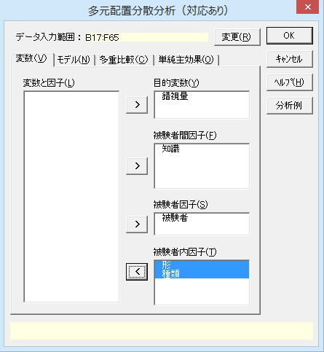
多元配置分散分析（対応あり）

機能概要 例題のように複数の因子があり、かつ、被験者内因子がある実験計画のデｰタを分析するときは、多元配置分散分析（対応あり）を使用します。 例題 被験者の知識の有無と図形の形状が錯視の現れ方に影響を及ぼすか実験を行いました。実験では、被験者を知識の有無により2群に分け、各被験者には2形×3種類による6パタｰンの同一の図形刺激を与え、それぞれの図形についての錯視量を測定しています。分散分析により結果を分析し、何が錯視に影響を与えているのか検討します。

錯視テストの結果
知識 | 形 | 種類 | 錯視量 | 被験者 | 要因配置に基づくデータ表
無 | 1 | 1 | 2 | 1 |  |  | 形1 |  |  | 形2
無 | 1 | 1 | 3 | 2 | 知識 | 被験者 | 種類1 | 種類2 | 種類3 | 種類1 | 種類2 | 種類3
無 | 1 | 1 | 4 | 3 | 有 | s1 | 2 | 7 | 16 | 2 | 6 | 12
無 | 1 | 1 | 3 | 4 |  | s2 | 3 | 8 | 17 | 3 | 8 | 13
錯視量
有 | 1 | 1 | 4 | 5 |  | s3 | 4 | 9 | 18 | 4 | 9 | 14
有 | 1 | 1 | 4 | 6 |  | s4 | 3 | 8 | 18 | 3 | 8 | 13
有 | 1 | 1 | 3 | 7 | 無 | s5 | 4 | 7 | 8 | 4 | 7 | 14
有 | 1 | 1 | 2 | 8 |  | s6 | 4 | 8 | 9 | 5 | 9 | 15
無 | 1 | 2 | 7 | 1 |  | s7 | 3 | 7 | 8 | 4 | 6 | 14
無 | 1 | 2 | 8 | 2 |  | s8 | 2 | 6 | 7 | 3 | 5 | 12
無 | 1 | 2 | 9 | 3 |  | こちらのデータ形式から分析することはできません。
無 | 1 | 2 | 8 | 4 |  | 左の太枠で囲まれたデータ範囲を指定してください。
有 | 1 | 2 | 7 | 5 |  | 「知識」は標本間因子です。
有 | 1 | 2 | 8 | 6 |  | 「形」および「種類」は標本内因子です。
操作手順Ⅰ
①B17からF17のセルをドラッグして選択する。
②エクセル統計メニュｰから、[分散分析・多重比較]－[多元配置分散分析（対応あり）]を選択する。
ダイアログ-1が表示され、［デｰタ入力範囲］には「B17:F65」が設定されています。［デｰタ入力範囲］を変更したい場合は、データ入力範囲ボックスの右端のボタンをクリックして、変更することができます。
③［次へ］ボタンをクリックする。
ダイアログ-2が表示されます。
操作手順Ⅱへ
有 | 1 | 2 | 7 | 7
有 | 1 | 2 | 6 | 8
無 | 1 | 3 | 16 | 1
無 | 1 | 3 | 17 | 2
無 | 1 | 3 | 18 | 3
無 | 1 | 3 | 18 | 4
有 | 1 | 3 | 8 | 5
有 | 1 | 3 | 9 | 6
有 | 1 | 3 | 8 | 7
有 | 1 | 3 | 7 | 8
無 | 2 | 1 | 2 | 1
無 | 2 | 1 | 3 | 2
無 | 2 | 1 | 4 | 3
無 | 2 | 1 | 3 | 4
有 | 2 | 1 | 4 | 5
有 | 2 | 1 | 5 | 6
有 | 2 | 1 | 4 | 7
有 | 2 | 1 | 3 | 8
無 | 2 | 2 | 6 | 1
無 | 2 | 2 | 8 | 2
無 | 2 | 2 | 9 | 3
無 | 2 | 2 | 8 | 4
有 | 2 | 2 | 7 | 5
有 | 2 | 2 | 9 | 6
有 | 2 | 2 | 6 | 7
有 | 2 | 2 | 5 | 8
無 | 2 | 3 | 12 | 1
無 | 2 | 3 | 13 | 2
無 | 2 | 3 | 14 | 3
無 | 2 | 3 | 13 | 4
有 | 2 | 3 | 14 | 5
有 | 2 | 3 | 15 | 6
有 | 2 | 3 | 14 | 7
有 | 2 | 3 | 12 | 8

ダイアログ-2
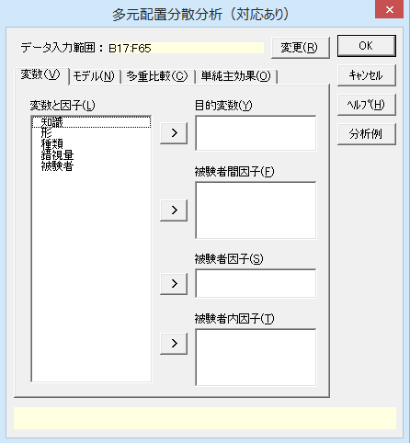
操作手順Ⅱ ④［変数と因子］リストの「錯視量」を選択して、［目的変数］の左横の[＞]ボタンをクリックする。 [目的変数]に「錯視量」が設定されます。 ⑤［変数と因子］リストの「知識」を選択して、［被験者間因子］の左横の[＞]ボタンをクリックする。 [被験者間因子]に「知識」が設定されます。 ⑥［変数と因子］リストの「被験者」を選択して、［被験者因子］の左横の[＞]ボタンをクリックする。 [被験者因子]に「被験者」が設定されます。 ⑦［変数と因子］リストに残されている「形」と「種類」を選択して、［被験者内因子］の左横の[＞]ボタンをクリックする。 [被験者内因子]に「形」と「種類」が設定され、ダイアログ-3のようになります。 ⑧［OK］ボタンをクリックする。 新しいワｰクシｰトが追加され、結果が出力されます。

ダイアログ-3

多元配置（対応あり）2
多元配置分散分析（対応あり）

出力内容
見たい出力内容をクリックすると、出力内容のところへジャンプします。
出力内容
基本統計量
等分散性の検定
Mauchlyの球面性検定
分散分析表

基本統計量
目的変数 | モデル | 知識 | 形 | 種類 | n | 平 均 | 標準偏差(SD) | 平均-SD | 平均+SD | 標準誤差(SE) | 平均-SE | 平均+SE
錯視量 | 知識 | 無 |  |  | 24 | 8.667 | 5.305 | 3.361 | 13.972 | 1.083 | 7.584 | 9.750
 |  | 有 |  |  | 24 | 7.125 | 3.615 | 3.510 | 10.740 | 0.738 | 6.387 | 7.863
 | 形 |  | 1 |  | 24 | 7.750 | 4.883 | 2.867 | 12.633 | 0.997 | 6.753 | 8.747
 |  |  | 2 |  | 24 | 8.042 | 4.309 | 3.733 | 12.350 | 0.879 | 7.162 | 8.921
 | 種類 |  |  | 1 | 16 | 3.313 | 0.873 | 2.439 | 4.186 | 0.218 | 3.094 | 3.531
 |  |  |  | 2 | 16 | 7.375 | 1.204 | 6.171 | 8.579 | 0.301 | 7.074 | 7.676
 |  |  |  | 3 | 16 | 13.000 | 3.521 | 9.479 | 16.521 | 0.880 | 12.120 | 13.880
 | 知識 * 形 | 無 | 1 |  | 12 | 9.417 | 6.215 | 3.201 | 15.632 | 1.794 | 7.622 | 11.211
 |  | 無 | 2 |  | 12 | 7.917 | 4.358 | 3.559 | 12.275 | 1.258 | 6.659 | 9.175
 |  | 有 | 1 |  | 12 | 6.083 | 2.275 | 3.809 | 8.358 | 0.657 | 5.427 | 6.740
 |  | 有 | 2 |  | 12 | 8.167 | 4.448 | 3.718 | 12.615 | 1.284 | 6.883 | 9.451
 | 知識 * 種類 | 無 |  | 1 | 8 | 3.000 | 0.756 | 2.244 | 3.756 | 0.267 | 2.733 | 3.267
 |  | 無 |  | 2 | 8 | 7.875 | 0.991 | 6.884 | 8.866 | 0.350 | 7.525 | 8.225
 |  | 無 |  | 3 | 8 | 15.125 | 2.416 | 12.709 | 17.541 | 0.854 | 14.271 | 15.979
 |  | 有 |  | 1 | 8 | 3.625 | 0.916 | 2.709 | 4.541 | 0.324 | 3.301 | 3.949
 |  | 有 |  | 2 | 8 | 6.875 | 1.246 | 5.629 | 8.121 | 0.441 | 6.434 | 7.316
 |  | 有 |  | 3 | 8 | 10.875 | 3.227 | 7.648 | 14.102 | 1.141 | 9.734 | 12.016
 | 形 * 種類 |  | 1 | 1 | 8 | 3.125 | 0.835 | 2.290 | 3.960 | 0.295 | 2.830 | 3.420
 |  |  | 1 | 2 | 8 | 7.500 | 0.926 | 6.574 | 8.426 | 0.327 | 7.173 | 7.827
 |  |  | 1 | 3 | 8 | 12.625 | 5.012 | 7.613 | 17.637 | 1.772 | 10.853 | 14.397
 |  |  | 2 | 1 | 8 | 3.500 | 0.926 | 2.574 | 4.426 | 0.327 | 3.173 | 3.827
 |  |  | 2 | 2 | 8 | 7.250 | 1.488 | 5.762 | 8.738 | 0.526 | 6.724 | 7.776
 |  |  | 2 | 3 | 8 | 13.375 | 1.061 | 12.314 | 14.436 | 0.375 | 13.000 | 13.750
 | 知識 * 形 * 種類 | 無 | 1 | 1 | 4 | 3.000 | 0.816 | 2.184 | 3.816 | 0.408 | 2.592 | 3.408
 |  | 無 | 1 | 2 | 4 | 8.000 | 0.816 | 7.184 | 8.816 | 0.408 | 7.592 | 8.408
 |  | 無 | 1 | 3 | 4 | 17.250 | 0.957 | 16.293 | 18.207 | 0.479 | 16.771 | 17.729
 |  | 無 | 2 | 1 | 4 | 3.000 | 0.816 | 2.184 | 3.816 | 0.408 | 2.592 | 3.408
 |  | 無 | 2 | 2 | 4 | 7.750 | 1.258 | 6.492 | 9.008 | 0.629 | 7.121 | 8.379
 |  | 無 | 2 | 3 | 4 | 13.000 | 0.816 | 12.184 | 13.816 | 0.408 | 12.592 | 13.408
 |  | 有 | 1 | 1 | 4 | 3.250 | 0.957 | 2.293 | 4.207 | 0.479 | 2.771 | 3.729
 |  | 有 | 1 | 2 | 4 | 7.000 | 0.816 | 6.184 | 7.816 | 0.408 | 6.592 | 7.408
 |  | 有 | 1 | 3 | 4 | 8.000 | 0.816 | 7.184 | 8.816 | 0.408 | 7.592 | 8.408
 |  | 有 | 2 | 1 | 4 | 4.000 | 0.816 | 3.184 | 4.816 | 0.408 | 3.592 | 4.408
 |  | 有 | 2 | 2 | 4 | 6.750 | 1.708 | 5.042 | 8.458 | 0.854 | 5.896 | 7.604
 |  | 有 | 2 | 3 | 4 | 13.750 | 1.258 | 12.492 | 15.008 | 0.629 | 13.121 | 14.379

各水準の平均値 【 知識 】
水準ごとの平均値グラフ
縦の線は、中心が各水準の平均値をあらわし、上下に1標準偏差（SD）分だけ線が伸びています。水準ごとのデｰタのばらつきの程度を把握するために使用します。
標準誤差（SE）は標準偏差を各水準のnの平方根で割って求めています。水準ごとの標本平均のばらつきの程度を把握できます。
知識では「有」でも「無」でも錯視量にあまり差がないように見えます。
形も同様に「1」でも「2」でも錯視量にあまり差がないようです。
種類では「1」、「2」、「3」の順に錯視量が高くなっています。

各水準の平均値 【 形 】

各水準の平均値 【 種類 】

各水準の平均値 【 知識 * 形 】

各水準の平均値 【 知識 * 種類 】

各水準の平均値 【 形 * 種類 】

等分散性の検定の結果 バートレット検定及びルビｰン検定の結果をみても、等分散性は棄却されていません。この分散分析の結果を用いることに問題はないようです。
等分散性の検定
 | バートレット検定 |  |  | ルビーン検定
形*種類 | カイ二乗値 | 自由度 | P 値 | F 値 | 自由度1 | 自由度2 | P 値
1 * 1 | 0.0649 | 1 | 0.7989 | 0.5000 | 1 | 6 | 0.5060
1 * 2 | 0.0000 | 1 | 1.0000 | 0.0000 | 1 | 6 | 1.0000
1 * 3 | 0.0649 | 1 | 0.7989 | 0.5000 | 1 | 6 | 0.5060
2 * 1 | 0.0000 | 1 | 1.0000 | 0.0000 | 1 | 6 | 1.0000
2 * 2 | 0.2363 | 1 | 0.6269 | 0.4030 | 1 | 6 | 0.5490
2 * 3 | 0.4667 | 1 | 0.4945 | 0.6279 | 1 | 6 | 0.4583

Mauchlyの球面性検定
被験者内因子の球面性検定の結果、P値はいずれも棄却されませんでした。したがって、イプシロンで修正した自由度を用いて分散分析を行う必要はないと考えられます。
Mauchlyの球面性検定
 |  |  |  |  | Epsilon
被験者内効果 | Mauchly's W | カイ二乗値 | 自由度 | P 値 | 下限値 | Greenhouse-Geisser | Huynh-Feldt-Lecoutre | Chi-Muller
形 | 1.0000 | 0.0000 | 0 | - | 1.0000 | 1.0000 | 1.0000 | 1.0000
種類 | 0.8304 | 0.9289 | 2 | 0.6285 | 0.5000 | 0.8550 | 1.1621 | 0.8367
形 * 種類 | 0.9074 | 0.4860 | 2 | 0.7843 | 0.5000 | 0.9152 | 1.2967 | 0.9336

分散分析表 被験者内因子の効果 平均値グラフで形ごとの平均を比べた場合には差は僅かだった「形」でも有意な主効果が確認できました。平均値グラフでも差が明確だった「種類」も主効果が有意でした。また、すべての交互作用も有意にになっています。 被験者間因子 平均値グラフを見ると、知識が有る方が若干錯視量は低いものの、デｰタのばらつきには重なりがあり、分散分析でも有意な主効果を確認できませんでした。
分散分析表
因 子 |  |  | TypeⅢ平方和 | 自由度 | 平均平方 | F 値 | P 値 | *：P<0.05 **：P<0.01
被験者内因子 | 形 | 球面性仮定 | 1.0208 | 1 | 1.0208 | 6.3913 | 0.0448 | *
 |  | Greenhouse-Geisser | 1.0208 | 1 | 1.0208 | 6.3913 | 0.0448 | *
 |  | Huynh-Feldt-Lecoutre | 1.0208 | 1 | 1.0208 | 6.3913 | 0.0448 | *
 |  | Chi-Muller | 1.0208 | 1 | 1.0208 | 6.3913 | 0.0448 | *
 |  | 下限値 | 1.0208 | 1 | 1.0208 | 6.3913 | 0.0448 | *
 | 知識 * 形 | 球面性仮定 | 38.5208 | 1 | 38.5208 | 241.1739 | P < 0.001 | **
 |  | Greenhouse-Geisser | 38.5208 | 1 | 38.5208 | 241.1739 | P < 0.001 | **
 |  | Huynh-Feldt-Lecoutre | 38.5208 | 1 | 38.5208 | 241.1739 | P < 0.001 | **
 |  | Chi-Muller | 38.5208 | 1 | 38.5208 | 241.1739 | P < 0.001 | **
 |  | 下限値 | 38.5208 | 1 | 38.5208 | 241.1739 | P < 0.001 | **
 | 誤差（形） | 球面性仮定 | 0.9583 | 6 | 0.1597
 |  | Greenhouse-Geisser | 0.9583 | 6 | 0.1597
 |  | Huynh-Feldt-Lecoutre | 0.9583 | 6 | 0.1597
 |  | Chi-Muller | 0.9583 | 6 | 0.1597
 |  | 下限値 | 0.9583 | 6 | 0.1597
 | 種類 | 球面性仮定 | 757.2917 | 2 | 378.6458 | 3207.3529 | P < 0.001 | **
 |  | Greenhouse-Geisser | 757.2917 | 1.7101 | 442.8453 | 3207.3529 | P < 0.001 | **
 |  | Huynh-Feldt-Lecoutre | 757.2917 | 2 | 378.6458 | 3207.3529 | P < 0.001 | **
 |  | Chi-Muller | 757.2917 | 1.6734 | 452.5523 | 3207.3529 | P < 0.001 | **
 |  | 下限値 | 757.2917 | 1 | 757.2917 | 3207.3529 | P < 0.001 | **
 | 知識 * 種類 | 球面性仮定 | 49.2917 | 2 | 24.6458 | 208.7647 | P < 0.001 | **
 |  | Greenhouse-Geisser | 49.2917 | 1.7101 | 28.8245 | 208.7647 | P < 0.001 | **
 |  | Huynh-Feldt-Lecoutre | 49.2917 | 2 | 24.6458 | 208.7647 | P < 0.001 | **
 |  | Chi-Muller | 49.2917 | 1.6734 | 29.4564 | 208.7647 | P < 0.001 | **
 |  | 下限値 | 49.2917 | 1 | 49.2917 | 208.7647 | P < 0.001 | **
 | 誤差（種類） | 球面性仮定 | 1.4167 | 12 | 0.1181
 |  | Greenhouse-Geisser | 1.4167 | 10.2604 | 0.1381
 |  | Huynh-Feldt-Lecoutre | 1.4167 | 12 | 0.1181
 |  | Chi-Muller | 1.4167 | 10.0403 | 0.1411
 |  | 下限値 | 1.4167 | 6 | 0.2361
 | 形 * 種類 | 球面性仮定 | 2.0417 | 2 | 1.0208 | 6.3913 | 0.0129 | *
 |  | Greenhouse-Geisser | 2.0417 | 1.8304 | 1.1154 | 6.3913 | 0.0159 | *
 |  | Huynh-Feldt-Lecoutre | 2.0417 | 2 | 1.0208 | 6.3913 | 0.0129 | *
 |  | Chi-Muller | 2.0417 | 1.8672 | 1.0934 | 6.3913 | 0.0152 | *
 |  | 下限値 | 2.0417 | 1 | 2.0417 | 6.3913 | 0.0448 | *
 | 知識 * 形 * 種類 | 球面性仮定 | 62.0417 | 2 | 31.0208 | 194.2174 | P < 0.001 | **
 |  | Greenhouse-Geisser | 62.0417 | 1.8304 | 33.8942 | 194.2174 | P < 0.001 | **
 |  | Huynh-Feldt-Lecoutre | 62.0417 | 2 | 31.0208 | 194.2174 | P < 0.001 | **
 |  | Chi-Muller | 62.0417 | 1.8672 | 33.2268 | 194.2174 | P < 0.001 | **
 |  | 下限値 | 62.0417 | 1 | 62.0417 | 194.2174 | P < 0.001 | **
 | 誤差（形 * 種類） | 球面性仮定 | 1.9167 | 12 | 0.1597
 |  | Greenhouse-Geisser | 1.9167 | 10.9827 | 0.1745
 |  | Huynh-Feldt-Lecoutre | 1.9167 | 12 | 0.1597
 |  | Chi-Muller | 1.9167 | 11.2033 | 0.1711
 |  | 下限値 | 1.9167 | 6 | 0.3194
被験者間因子 | 知識 |  | 28.5208 | 1 | 28.5208 | 5.1146 | 0.0644
 | 被験者（誤差） |  | 33.4583 | 6 | 5.5764
全体 |  |  | 976.4792 | 47

共分散分析1-1
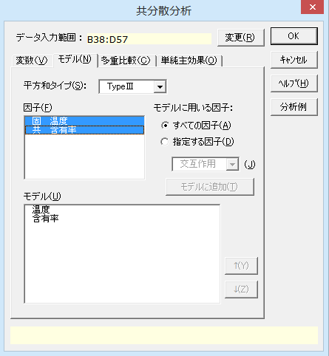
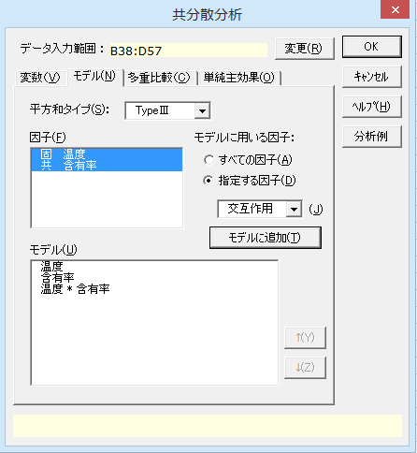
共分散分析（回帰直線の平行性の検定）

機能概要 通常の分散分析においては、実験要因はカテゴリカルな変数（固定因子）ですが、共分散分析では量的な変数を要因に加えて分析を行うことができます。この量的な変数は、エクセル統計では「共変量」として指定します。
共分散分析は、目的変数（y）に影響を及ぼす共変量（x）をモデルに加えることで、共変量の影響を調整した上で固定因子の各水準の平均値を比較します。具体的には、共変量が1つの場合、固定因子の水準ごとに目的変数と共変量の間で回帰直線を引き、回帰直線の切片の大小を比較します。段階的に、次の手順で分析を行います。
① 回帰直線の平行性の検定
固定因子第 i 水準の回帰直線を y = a_{i} + b_{i}x （i=1,2,…,k）としたとき、各水準の回帰直線の傾きが異なると各水準の差を比較できないので、次の「回帰直線の平行性の検定」を行います。
帰無仮説 H₀ ： b_{i} はすべて等しい
対立仮説 H₁ ： b_{i} のうち少なくとも1つは異なる
ここで、帰無仮説が棄却されなければ、各水準の傾きが等しいと仮定できます。
②以降はシート「共分散分析2-1」をご覧ください。
なお、共変量が複数ある場合、このシートで記載している手順では平行性の検定を行うことはできません。共変量が複数ある場合に「回帰平面の平行性の検定」を行う手順については、「多変量解析法 改訂版」（奥野忠一, 日科技連出版社, 1984/09）の「7.3 層別因子を含む重回帰分析」をご確認ください。
例題 ある化合物の合成反応の量を4つの温度条件のもとで測定します。この合成反応は原材料に含まれる特定物質の含有率とも関連があると考えられるため、含有率を事前に測定し、共分散分析により実験結果を分析します。このシートでは、まず回帰直線の平行性の検定を行います。

合成反応における化合物の収量
温度 | 収量 | 含有率 | 要因配置に基づくデータ表
60℃ | 64.8 | 12.5 | 60℃ |  | 65℃ |  | 70℃ |  | 75℃
60℃ | 58.1 | 6.6 | 収量 | 含有率 | 収量 | 含有率 | 収量 | 含有率 | 収量 | 含有率
60℃ | 64.8 | 11.8 | 64.8 | 12.5 | 62.0 | 9.9 | 64.3 | 11.0 | 60.3 | 7.7
60℃ | 61.5 | 10.1 | 58.1 | 6.6 | 62.3 | 9.6 | 65.2 | 11.5 | 60.3 | 7.8
60℃ | 58.3 | 5.5 | 64.8 | 11.8 | 61.3 | 9.7 | 64.9 | 10.4 | 60.9 | 7.3
65℃ | 62.0 | 9.9 | 61.5 | 10.1 | 62.2 | 8.2 | 62.9 | 9.3 | 61.2 | 8.1
65℃ | 62.3 | 9.6 | 58.3 | 5.5 | 64.2 | 10.2 |  |  | 64.1 | 11.7
65℃ | 61.3 | 9.7 | こちらのデータ形式から分析することはできません。
65℃ | 62.2 | 8.2 | 左の太枠で囲まれたデータ範囲を指定してください。
65℃ | 64.2 | 10.2
70℃ | 64.3 | 11.0
70℃ | 65.2 | 11.5
70℃ | 64.9 | 10.4
70℃ | 62.9 | 9.3
75℃ | 60.3 | 7.7
75℃ | 60.3 | 7.8
75℃ | 60.9 | 7.3
75℃ | 61.2 | 8.1
75℃ | 64.1 | 11.7

操作手順 ①B38からD38のセルをドラッグして選択する。 ②エクセル統計メニュｰから、[分散分析・多重比較]－[共分散分析]を選択する。 ダイアログ-1が表示され、［デｰタ入力範囲］には「B38:D57」が設定されています。［デｰタ入力範囲］を変更したい場合は、データ入力範囲ボックスの［変更］ボタンをクリックして、変更することができます。 ③［変数と因子］リストの「収量」を選択して、［目的変数］の左横の[＞]ボタンをクリックする。 [目的変数]に「収量」が設定されます。 ④［変数と因子］リストの「温度」を選択して、［固定因子］の左横の[＞]ボタンをクリックする。 [固定因子]に「温度」が設定されます。 ⑤［変数と因子］リストの「含有率」を選択して、［共変量］の左横の[＞]ボタンをクリックする。 [共変量]に「含有率」が設定され、ダイアログ-2のようになります。
⑦［モデル］タブをクリックし、[モデルに用いる因子]の[指定する因子]を選択する。
⑧［因子］リストの「温度」と「含有率」をドラッグして選択する。
ダイアログ-3のようにします。
⑨［指定する因子］をチェックし、［モデルに追加］ボタンをクリックする。
ダイアログ-4のように設定すると、交互作用を含むモデルの共分散分析を行います。固定因子と共変量の交互作用をモデルに含めることで、回帰直線の平行性の検定を行うことができます。
⑦［OK］ボタンをクリックする。
新しいワｰクシｰトが追加され、結果が出力されます。
ダイアログ-1
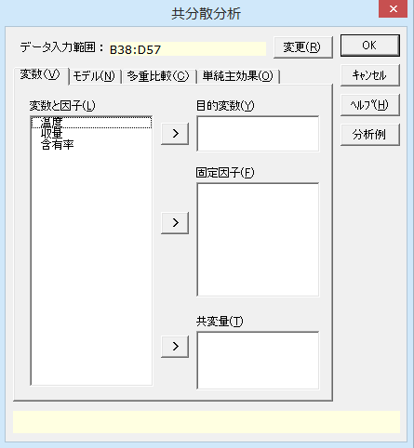

ダイアログ-2
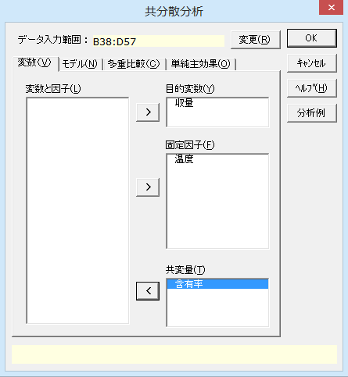

ダイアログ-3 |  |  |  |  |  | ダイアログ-4

共分散分析1-2
共分散分析

出力内容
見たい出力内容をクリックすると、出力内容のところへジャンプします。
出力内容
基本統計量
等分散性の検定
回帰の有意性の検定
分散分析表

基本統計量
目的変数 | モデル | 温度 | n | 平 均 | 標準偏差(SD) | 平均-SD | 平均+SD | 標準誤差(SE) | 平均-SE | 平均+SE
収量 | 温度 | 60℃ | 5 | 61.500 | 3.301 | 58.199 | 64.801 | 1.476 | 60.024 | 62.976
 |  | 65℃ | 5 | 62.400 | 1.079 | 61.321 | 63.479 | 0.483 | 61.917 | 62.883
 |  | 70℃ | 4 | 64.325 | 1.021 | 63.304 | 65.346 | 0.511 | 63.814 | 64.836
 |  | 75℃ | 5 | 61.360 | 1.581 | 59.779 | 62.941 | 0.707 | 60.653 | 62.067

各水準の平均値 【 温度 】

共変量 | モデル | 温度 | n | 平 均 | 標準偏差(SD) | 平均-SD | 平均+SD | 標準誤差(SE) | 平均-SE | 平均+SE
含有率 | 温度 | 60℃ | 5 | 9.300 | 3.117 | 6.183 | 12.417 | 1.394 | 7.906 | 10.694
 |  | 65℃ | 5 | 9.520 | 0.773 | 8.747 | 10.293 | 0.346 | 9.174 | 9.866
 |  | 70℃ | 4 | 10.550 | 0.947 | 9.603 | 11.497 | 0.473 | 10.077 | 11.023
 |  | 75℃ | 5 | 8.520 | 1.801 | 6.719 | 10.321 | 0.805 | 7.715 | 9.325

各水準の平均値 【 温度 】
温度による含有率の違い
縦の線は、中心が各水準の平均値をあらわし、上下に1標準偏差（SD）分だけ線が伸びています。水準ごとのデｰタのばらつきの程度を把握するために使用します。
標準誤差（SE）は標準偏差を各水準のnの平方根で割って求めています。水準ごとの標本平均のばらつきの程度を把握できます。
温度が異なっても含有率の平均値はあまり変化しないことが見て取れます。温度と含有率との交互作用があまりないことを表しています。

等分散性の検定
 | ルビーン検定
目的変数 | F 値 | 自由度1 | 自由度2 | P 値
収量 | 1.4280 | 3 | 15 | 0.2738

回帰の有意性の検定
 | 平方和 | 自由度 | 平均平方 | F 値 | P 値 | *：P<0.05 **：P<0.01
回帰による | ※ 共変量を含む交互作用がある場合は検定できません。
回帰からの

分散分析表 回帰直線の平行性の検定の結果は、「温度 * 含有率」の交互作用を確認します。交互作用のP値は 0.7230 であり、帰無仮説は棄却されませんでした。
よって、温度ごとの回帰直線は平行であると仮定でき、次の手順、シート「共分散分析2-1」の回帰直線の有意性の検定と共分散分析へ進みます。
分散分析表
因 子 | TypeⅢ平方和 | 自由度 | 平均平方 | F 値 | P 値 | *：P<0.05 **：P<0.01
温度 | 1.4000 | 3 | 0.4667 | 0.6663 | 0.5900
含有率 | 12.0984 | 1 | 12.0984 | 17.2745 | 0.0016 | **
温度 * 含有率 | 0.9433 | 3 | 0.3144 | 0.4489 | 0.7230
誤差 | 7.7040 | 11 | 0.7004
全体 | 85.4295 | 18

共分散分析2-1
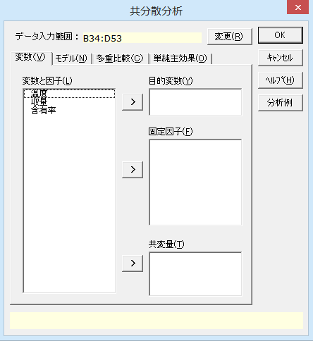
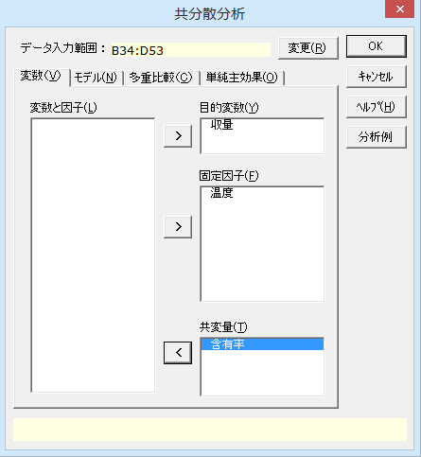
共分散分析（回帰直線の有意性の検定と共分散分析）

【 シート「共分散分析1-1」からの続き 】
水準ごとの回帰直線の傾きが平行であると仮定できた場合、次に「回帰直線の有意性の検定」を行います。
② 回帰直線の有意性の検定
各水準の回帰直線の傾きが等しいと仮定できた場合、共通の傾きを b とし、次の「回帰直線の有意性の検定」を行います。
帰無仮説 H₀ ： b = 0
対立仮説 H₁ ： b ≠ 0
ここで、帰無仮説が棄却されれば、共通の傾きは 0 でないと仮定でき、共分散分析を適応できます。帰無仮説が棄却されない場合、共変量が目的変数に及ぼす影響は小さいので、共変量をモデルに含めずに通常の分散分析を行います。
③ 共分散分析
共分散分析は、各水準の回帰直線の切片が等しいか否かを分析する手法ですので、次の検定を行います。
帰無仮説 H₀ ： a_{i} はすべて等しい
対立仮説 H₁ ： a_{i} のうち少なくとも1つは異なる
ここで、帰無仮説が棄却されれば、各水準の平均値には差があると言えます。
例題 ある化合物の合成反応の量を4つの温度条件のもとで測定します。この合成反応は原材料に含まれる特定物質の含有率とも関連があると考えられるため、含有率を事前に測定し、共分散分析により実験結果を分析します。このシートでは、回帰直線の有意性の検定と共分散分析を行います。

操作手順 ①B34からD53のセルをドラッグして選択する。 ②エクセル統計メニュｰから、[分散分析・多重比較]－[共分散分析]を選択する。 ダイアログ-1が表示され、［デｰタ入力範囲］には「B34:D53」が設定されています。［デｰタ入力範囲］を変更したい場合は、データ入力範囲ボックスの[変更]ボタンをクリックして、変更することができます。 ③「収量」を［目的変数］に、「温度」を［固定因子］に、「含有率」を［共変量］に設定する。の左横の[＞]ボタンをクリックする。 ダイアログ-2のようにします。 ⑥［OK］ボタンをクリックする。
新しいワｰクシｰトが追加され、結果が出力されます。
合成反応における化合物の収量
温度 | 収量 | 含有率
60℃ | 64.8 | 12.5
60℃ | 58.1 | 6.6
60℃ | 64.8 | 11.8
60℃ | 61.5 | 10.1
60℃ | 58.3 | 5.5
65℃ | 62.0 | 9.9
65℃ | 62.3 | 9.6
65℃ | 61.3 | 9.7
65℃ | 62.2 | 8.2
65℃ | 64.2 | 10.2
70℃ | 64.3 | 11.0
70℃ | 65.2 | 11.5
70℃ | 64.9 | 10.4
70℃ | 62.9 | 9.3
75℃ | 60.3 | 7.7
75℃ | 60.3 | 7.8
75℃ | 60.9 | 7.3
75℃ | 61.2 | 8.1
75℃ | 64.1 | 11.7

ダイアログ-1 |  |  | ダイアログ-2

共分散分析2-2
共分散分析

出力内容
見たい出力内容をクリックすると、出力内容のところへジャンプします。
出力内容
基本統計量
等分散性の検定
回帰の有意性の検定
分散分析表

基本統計量
目的変数 | モデル | 温度 | n | 平 均 | 標準偏差(SD) | 平均-SD | 平均+SD | 標準誤差(SE) | 平均-SE | 平均+SE
収量 | 温度 | 60℃ | 5 | 61.500 | 3.301 | 58.199 | 64.801 | 1.476 | 60.024 | 62.976
 |  | 65℃ | 5 | 62.400 | 1.079 | 61.321 | 63.479 | 0.483 | 61.917 | 62.883
 |  | 70℃ | 4 | 64.325 | 1.021 | 63.304 | 65.346 | 0.511 | 63.814 | 64.836
 |  | 75℃ | 5 | 61.360 | 1.581 | 59.779 | 62.941 | 0.707 | 60.653 | 62.067

各水準の平均値 【 温度 】
温度による収量の違い
縦の線は、中心が各水準の平均値をあらわし、上下に1標準偏差（SD）分だけ線が伸びています。水準ごとのデｰタのばらつきの程度を把握するために使用します。
標準誤差（SE）は標準偏差を各水準のnの平方根で割って求めています。これにより、水準ごとの標本平均のばらつきの程度を把握できます。
温度によって収量に差があり、70℃の収量が最も高くなっています。60℃では収量のばらつきが大きくなっています。

共変量 | モデル | 温度 | n | 平 均 | 標準偏差(SD) | 平均-SD | 平均+SD | 標準誤差(SE) | 平均-SE | 平均+SE
含有率 | 温度 | 60℃ | 5 | 9.300 | 3.117 | 6.183 | 12.417 | 1.394 | 7.906 | 10.694
 |  | 65℃ | 5 | 9.520 | 0.773 | 8.747 | 10.293 | 0.346 | 9.174 | 9.866
 |  | 70℃ | 4 | 10.550 | 0.947 | 9.603 | 11.497 | 0.473 | 10.077 | 11.023
 |  | 75℃ | 5 | 8.520 | 1.801 | 6.719 | 10.321 | 0.805 | 7.715 | 9.325

各水準の平均値 【 温度 】

等分散性の検定
 | ルビーン検定
目的変数 | F 値 | 自由度1 | 自由度2 | P 値
収量 | 2.9111 | 3 | 15 | 0.0689

回帰の有意性の検定 P値は 0.001 未満なので、帰無仮説は棄却されました。回帰式の共通の傾き b は0ではないと仮定できるので、このデータには共分散分析を適用できます。
分散分析表 分散分析表を見ると、「温度」についてはP値が 0.0678 となり、温度の主効果は有意にはなりませんでした。すなわち、温度の各水準の回帰式の切片には差がないと言えます。共変量である含有率の影響を考慮した上で、温度の各水準での収量には差がないと判断できます。
「含有率」の主効果は有意です。このモデルの場合、P値は回帰の有意性の検定のP値に一致します。
回帰の有意性の検定
 | 平方和 | 自由度 | 平均平方 | F 値 | P 値 | *：P<0.05 **：P<0.01
回帰による | 52.7123 | 1 | 52.7123 | 85.3418 | P < 0.001 | **
回帰からの | 8.6472 | 14 | 0.6177

分散分析表
因 子 | TypeⅢ平方和 | 自由度 | 平均平方 | F 値 | P 値 | *：P<0.05 **：P<0.01
温度 | 5.5102 | 3 | 1.8367 | 2.9737 | 0.0678
含有率 | 52.7123 | 1 | 52.7123 | 85.3418 | P < 0.001 | **
誤差 | 8.6472 | 14 | 0.6177
全体 | 85.4295 | 18

多変量分散分析1
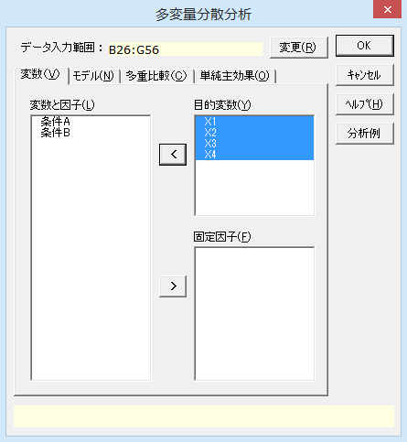
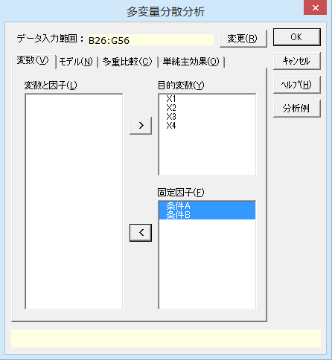
多変量分散分析

機能概要 分散分析は目的変数が1つの場合に使いますが、多変量分散分析では2つ以上の目的変数がある場合に使います。 エクセル統計では次の4種類の統計量を求め、多変量分散分析の結果として出力します。 Pillai（ピライ）の対角和（トレｰス） Wilks（ウィルクス）のラムダ Hotelling-Lawley（ホテリング=ロｰリｰ）の対角和 Roy（ロイ）の最大根 2つ以上の因子があるときは、各因子の主効果に加え、交互作用についても検出できます。 例題 ある製品について、条件A（3水準）、条件B（2水準）と2つの製造条件を組み合わせ、条件の組み合わせごとに5個ずつ製品を製造しました。製造された各製品から4つの特性値を計測し、このデｰタから、条件Aと条件Bの主効果、2つの条件の交互作用について多変量分散分析を用いて検討します。

ある製品の製造条件による特性値の違い
条件A | 条件B | X1 | X2 | X3 | X4 | 要因配置に基づくデータ表
1 | 1 | 36.4 | 33.2 | 14.5 | 11.2 |  | B1 |  |  |  | B2
1 | 1 | 35.8 | 32.9 | 14.6 | 11.2 |  | X1 | X2 | X3 | X4 | X1 | X2 | X3 | X4
1 | 1 | 35.8 | 32.5 | 14.4 | 11.1 | A1 | 36.4 | 33.2 | 14.5 | 11.2 | 36.7 | 33.9 | 14.5 | 11.4
1 | 1 | 35.3 | 32.5 | 14.1 | 11.1 |  | 35.8 | 32.9 | 14.6 | 11.2 | 36.4 | 33.4 | 14.3 | 11.4
1 | 1 | 36.8 | 33.5 | 14.2 | 11.2 |  | 35.8 | 32.5 | 14.4 | 11.1 | 36.1 | 33.0 | 14.4 | 11.3
2 | 1 | 37.0 | 33.2 | 14.7 | 11.4 |  | 35.3 | 32.5 | 14.1 | 11.1 | 36.7 | 33.3 | 14.7 | 11.3
2 | 1 | 36.4 | 33.2 | 14.5 | 11.5 |  | 36.8 | 33.5 | 14.2 | 11.2 | 36.1 | 33.3 | 14.5 | 11.3
2 | 1 | 36.9 | 33.1 | 14.9 | 11.5 | A2 | 37.0 | 33.2 | 14.7 | 11.4 | 35.7 | 32.8 | 14.5 | 11.3
2 | 1 | 35.5 | 32.3 | 14.0 | 11.3 |  | 36.4 | 33.2 | 14.5 | 11.5 | 36.3 | 33.3 | 14.7 | 11.6
2 | 1 | 36.5 | 32.8 | 14.6 | 11.5 |  | 36.9 | 33.1 | 14.9 | 11.5 | 34.9 | 32.4 | 13.3 | 11.0
3 | 1 | 36.3 | 33.3 | 16.0 | 12.5 |  | 35.5 | 32.3 | 14.0 | 11.3 | 36.6 | 32.9 | 14.6 | 11.3
3 | 1 | 35.8 | 32.7 | 15.1 | 11.9 |  | 36.5 | 32.8 | 14.6 | 11.5 | 35.2 | 32.7 | 13.9 | 11.4
3 | 1 | 37.1 | 33.0 | 15.9 | 12.1 | A3 | 36.3 | 33.3 | 16.0 | 12.5 | 37.6 | 33.0 | 16.6 | 12.1
3 | 1 | 36.3 | 32.9 | 15.6 | 11.8 |  | 35.8 | 32.7 | 15.1 | 11.9 | 34.9 | 32.5 | 14.5 | 11.7
3 | 1 | 36.5 | 33.0 | 15.8 | 12.2 |  | 37.1 | 33.0 | 15.9 | 12.1 | 37.3 | 32.9 | 16.3 | 11.8
1 | 2 | 36.7 | 33.9 | 14.5 | 11.4 |  | 36.3 | 32.9 | 15.6 | 11.8 | 36.7 | 32.5 | 15.8 | 11.8
1 | 2 | 36.4 | 33.4 | 14.3 | 11.4 |  | 36.5 | 33.0 | 15.8 | 12.2 | 37.2 | 33.6 | 16.1 | 12.5
1 | 2 | 36.1 | 33.0 | 14.4 | 11.3 | こちらのデータ表から分析することはできません。
1 | 2 | 36.7 | 33.3 | 14.7 | 11.3 | 左の太枠で囲まれたデータ範囲を指定してください。
1 | 2 | 36.1 | 33.3 | 14.5 | 11.3
2 | 2 | 35.7 | 32.8 | 14.5 | 11.3
操作手順 ①B26からG26のセルをドラッグして選択する。 ②エクセル統計メニュｰから、[分散分析・多重比較]－[多変量分散分析]を選択する。 ダイアログ-1が表示され、［デｰタ入力範囲］には「B26:G56」が設定されています。［デｰタ入力範囲］を変更したい場合は、データ入力範囲ボックスの右端のボタンをクリックして、変更することができます。 ③［変数と因子］リストの「X1」から「X4」をドラッグして選択し、［目的変数］の左横の[＞]ボタンをクリックする。 [目的変数]に「X1」から「X4」が設定され、ダイアログ-2のようになります。 ④［変数と因子］リストの「条件A」と「条件B」をドラッグして選択し、［固定因子］の左横の[＞]ボタンをクリックする。 [固定因子]に「条件A」と「条件B」が設定され、ダイアログ-3のようになります。 ⑦［OK］ボタンをクリックする。
新しいワｰクシｰトが追加され、結果が出力されます。 モデルの変更、多重比較や単純主効果の検定を行う場合は、各タブをクリックして設定します。
2 | 2 | 36.3 | 33.3 | 14.7 | 11.6
2 | 2 | 34.9 | 32.4 | 13.3 | 11
2 | 2 | 36.6 | 32.9 | 14.6 | 11.3
2 | 2 | 35.2 | 32.7 | 13.9 | 11.4
3 | 2 | 37.6 | 33.0 | 16.6 | 12.1
3 | 2 | 34.9 | 32.5 | 14.5 | 11.7
3 | 2 | 37.3 | 32.9 | 16.3 | 11.8
3 | 2 | 36.7 | 32.5 | 15.8 | 11.8
3 | 2 | 37.2 | 33.6 | 16.1 | 12.5

ダイアログ-1
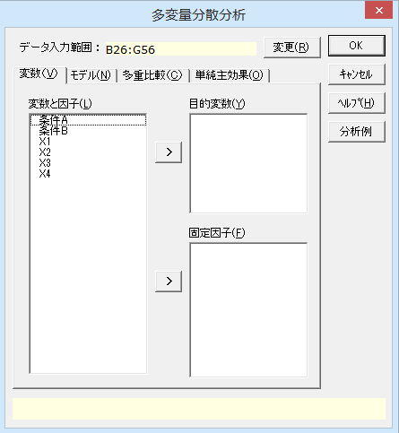

ダイアログ-2 |  |  |  |  |  |  |  | ダイアログ-3

多変量分散分析2
多変量分散分析

出力内容
見たい出力内容をクリックすると、出力内容のところへジャンプします。
出力内容
基本統計量
分散共分散行列の等質性の検定（BoxのM検定）
等分散性の検定
多変量検定
分散分析表

基本統計量
目的変数 | モデル | 条件A | 条件B | n | 平 均 | 標準偏差(SD) | 平均-SD | 平均+SD | 標準誤差(SE) | 平均-SE | 平均+SE
X1 | 条件A | 1 |  | 10 | 36.210 | 0.482 | 35.728 | 36.692 | 0.152 | 36.058 | 36.362
 |  | 2 |  | 10 | 36.100 | 0.727 | 35.373 | 36.827 | 0.230 | 35.870 | 36.330
 |  | 3 |  | 10 | 36.570 | 0.804 | 35.766 | 37.374 | 0.254 | 36.316 | 36.824
 | 条件B |  | 1 | 15 | 36.293 | 0.550 | 35.744 | 36.843 | 0.142 | 36.151 | 36.435
 |  |  | 2 | 15 | 36.293 | 0.830 | 35.463 | 37.124 | 0.214 | 36.079 | 36.508
 | 条件A * 条件B | 1 | 1 | 5 | 36.020 | 0.585 | 35.435 | 36.605 | 0.262 | 35.758 | 36.282
 |  | 1 | 2 | 5 | 36.400 | 0.300 | 36.100 | 36.700 | 0.134 | 36.266 | 36.534
 |  | 2 | 1 | 5 | 36.460 | 0.594 | 35.866 | 37.054 | 0.266 | 36.194 | 36.726
 |  | 2 | 2 | 5 | 35.740 | 0.716 | 35.024 | 36.456 | 0.320 | 35.420 | 36.060
 |  | 3 | 1 | 5 | 36.400 | 0.469 | 35.931 | 36.869 | 0.210 | 36.190 | 36.610
 |  | 3 | 2 | 5 | 36.740 | 1.078 | 35.662 | 37.818 | 0.482 | 36.258 | 37.222

各水準の平均値 【 条件A 】
すべての目的変数について、X1から順に、各水準の平均を求め、グラフにしています。

各水準の平均値 【 条件B 】

各水準の平均値 【 条件A * 条件B 】

目的変数 | モデル | 条件A | 条件B | n | 平 均 | 標準偏差(SD) | 平均-SD | 平均+SD | 標準誤差(SE) | 平均-SE | 平均+SE
X2 | 条件A | 1 |  | 10 | 33.150 | 0.438 | 32.712 | 33.588 | 0.138 | 33.012 | 33.288
 |  | 2 |  | 10 | 32.870 | 0.340 | 32.530 | 33.210 | 0.108 | 32.762 | 32.978
 |  | 3 |  | 10 | 32.940 | 0.337 | 32.603 | 33.277 | 0.107 | 32.833 | 33.047
 | 条件B |  | 1 | 15 | 32.940 | 0.333 | 32.607 | 33.273 | 0.086 | 32.854 | 33.026
 |  |  | 2 | 15 | 33.033 | 0.430 | 32.603 | 33.464 | 0.111 | 32.922 | 33.144
 | 条件A * 条件B | 1 | 1 | 5 | 32.920 | 0.438 | 32.482 | 33.358 | 0.196 | 32.724 | 33.116
 |  | 1 | 2 | 5 | 33.380 | 0.327 | 33.053 | 33.707 | 0.146 | 33.234 | 33.526
 |  | 2 | 1 | 5 | 32.920 | 0.383 | 32.537 | 33.303 | 0.171 | 32.749 | 33.091
 |  | 2 | 2 | 5 | 32.820 | 0.327 | 32.493 | 33.147 | 0.146 | 32.674 | 32.966
 |  | 3 | 1 | 5 | 32.980 | 0.217 | 32.763 | 33.197 | 0.097 | 32.883 | 33.077
 |  | 3 | 2 | 5 | 32.900 | 0.453 | 32.447 | 33.353 | 0.202 | 32.698 | 33.102

各水準の平均値 【 条件A 】

各水準の平均値 【 条件B 】

各水準の平均値 【 条件A * 条件B 】

目的変数 | モデル | 条件A | 条件B | n | 平 均 | 標準偏差(SD) | 平均-SD | 平均+SD | 標準誤差(SE) | 平均-SE | 平均+SE
X3 | 条件A | 1 |  | 10 | 14.420 | 0.181 | 14.239 | 14.601 | 0.057 | 14.363 | 14.477
 |  | 2 |  | 10 | 14.370 | 0.488 | 13.882 | 14.858 | 0.154 | 14.216 | 14.524
 |  | 3 |  | 10 | 15.770 | 0.600 | 15.170 | 16.370 | 0.190 | 15.580 | 15.960
 | 条件B |  | 1 | 15 | 14.860 | 0.668 | 14.192 | 15.528 | 0.173 | 14.687 | 15.033
 |  |  | 2 | 15 | 14.847 | 0.927 | 13.919 | 15.774 | 0.239 | 14.607 | 15.086
 | 条件A * 条件B | 1 | 1 | 5 | 14.360 | 0.207 | 14.153 | 14.567 | 0.093 | 14.267 | 14.453
 |  | 1 | 2 | 5 | 14.480 | 0.148 | 14.332 | 14.628 | 0.066 | 14.414 | 14.546
 |  | 2 | 1 | 5 | 14.540 | 0.336 | 14.204 | 14.876 | 0.150 | 14.390 | 14.690
 |  | 2 | 2 | 5 | 14.200 | 0.592 | 13.608 | 14.792 | 0.265 | 13.935 | 14.465
 |  | 3 | 1 | 5 | 15.680 | 0.356 | 15.324 | 16.036 | 0.159 | 15.521 | 15.839
 |  | 3 | 2 | 5 | 15.860 | 0.814 | 15.046 | 16.674 | 0.364 | 15.496 | 16.224

各水準の平均値 【 条件A 】

各水準の平均値 【 条件B 】

各水準の平均値 【 条件A * 条件B 】

目的変数 | モデル | 条件A | 条件B | n | 平 均 | 標準偏差(SD) | 平均-SD | 平均+SD | 標準誤差(SE) | 平均-SE | 平均+SE
X4 | 条件A | 1 |  | 10 | 11.250 | 0.108 | 11.142 | 11.358 | 0.034 | 11.216 | 11.284
 |  | 2 |  | 10 | 11.380 | 0.169 | 11.211 | 11.549 | 0.053 | 11.327 | 11.433
 |  | 3 |  | 10 | 12.040 | 0.291 | 11.749 | 12.331 | 0.092 | 11.948 | 12.132
 | 条件B |  | 1 | 15 | 11.567 | 0.437 | 11.130 | 12.004 | 0.113 | 11.454 | 11.679
 |  |  | 2 | 15 | 11.547 | 0.381 | 11.165 | 11.928 | 0.098 | 11.448 | 11.645
 | 条件A * 条件B | 1 | 1 | 5 | 11.160 | 0.055 | 11.105 | 11.215 | 0.024 | 11.136 | 11.184
 |  | 1 | 2 | 5 | 11.340 | 0.055 | 11.285 | 11.395 | 0.024 | 11.316 | 11.364
 |  | 2 | 1 | 5 | 11.440 | 0.089 | 11.351 | 11.529 | 0.040 | 11.400 | 11.480
 |  | 2 | 2 | 5 | 11.320 | 0.217 | 11.103 | 11.537 | 0.097 | 11.223 | 11.417
 |  | 3 | 1 | 5 | 12.100 | 0.274 | 11.826 | 12.374 | 0.122 | 11.978 | 12.222
 |  | 3 | 2 | 5 | 11.980 | 0.327 | 11.653 | 12.307 | 0.146 | 11.834 | 12.126

各水準の平均値 【 条件A 】

各水準の平均値 【 条件B 】

各水準の平均値 【 条件A * 条件B 】

分散共分散行列の等質性の検定 多変量分散分析では、水準が異なっても分散共分散行列が等しいという仮定がありますが、等質性は棄却されました。繰り返しの数が等しいので、検出力が僅かに落ちる程度です。
分散共分散行列の等質性の検定（BoxのM検定）
BoxのM | F 値 | 自由度1 | 自由度2 | P 値
129.817 | 1.388 | 50 | 1057.171 | 0.0405

等分散性の検定
 | ルビーン検定
目的変数 | F 値 | 自由度1 | 自由度2 | P 値
等分散性の検定
ルビｰン検定の結果をみると、等分散性（各平均値からのデｰタのばらつき方が等しい）は棄却されていません。この分散分析の結果を用いることに問題はないようです。
X1 | 1.1255 | 5 | 24 | 0.3737
X2 | 0.6294 | 5 | 24 | 0.6790
X3 | 2.3509 | 5 | 24 | 0.0716
X4 | 3.1070 | 5 | 24 | 0.0266

多変量検定 多変量分散分析の結果は多変量検定として出力しています。4種類の検定結果は検出力の高い順に並んでいます。条件Aでは最も検出力の高いPillaiのトレｰスでも、最も検出力の低いRoyの最大根でも有意な効果が見られます。 条件Bの効果と、2つの条件の交互作用についは、有意な効果はありませんでした。
多変量検定
因 子 |  | 値 | F 値 | 自由度1 | 自由度2 | P 値 | *：P<0.05 **：P<0.01
条件A | Pillai's trace | 1.3393 | 11.1483 | 8 | 44 | P < 0.001 | **
 | Wilks' lambda | 0.0532 | 17.5214 | 8 | 42 | P < 0.001 | **
 | Hotelling's trace | 10.4304 | 26.0759 | 8 | 40 | P < 0.001 | **
 | Roy's largest root | 9.6666 | 53.1664 | 4 | 22 | P < 0.001 | **
条件B | Pillai's trace | 0.1085 | 0.6390 | 4 | 21 | 0.6405
 | Wilks' lambda | 0.8915 | 0.6390 | 4 | 21 | 0.6405
 | Hotelling's trace | 0.1217 | 0.6390 | 4 | 21 | 0.6405
 | Roy's largest root | 0.1217 | 0.6390 | 4 | 21 | 0.6405
条件A * 条件B | Pillai's trace | 0.4198 | 1.4610 | 8 | 44 | 0.1991
 | Wilks' lambda | 0.6239 | 1.3965 | 8 | 42 | 0.2262
 | Hotelling's trace | 0.5328 | 1.3319 | 8 | 40 | 0.2562
 | Roy's largest root | 0.2973 | 1.6352 | 4 | 22 | 0.2010

分散分析表
因 子 | 目的変数 | TypeⅢ平方和 | 自由度 | 平均平方 | F 値 | P 値 | *：P<0.05 **：P<0.01
条件A | X1 | 1.2087 | 2 | 0.6043 | 1.3525 | 0.2776
 | X2 | 0.4247 | 2 | 0.2123 | 1.5826 | 0.2261
分散分析表 この分散分析表は目的変数ごとに通常の分散分析を行い、因子によって並べなおしたものです。
 | X3 | 12.6167 | 2 | 6.3083 | 28.7178 | P < 0.001 | **
 | X4 | 3.5887 | 2 | 1.7943 | 44.3045 | P < 0.001 | **
条件B | X1 | 0.0000 | 1 | 0.0000 | 0.0000 | 1.0000
 | X2 | 0.0653 | 1 | 0.0653 | 0.4870 | 0.4920
 | X3 | 0.0013 | 1 | 0.0013 | 0.0061 | 0.9385
 | X4 | 0.0030 | 1 | 0.0030 | 0.0741 | 0.7878
条件A * 条件B | X1 | 1.9460 | 2 | 0.9730 | 2.1775 | 0.1352
 | X2 | 0.5047 | 2 | 0.2523 | 1.8807 | 0.1743
 | X3 | 0.4047 | 2 | 0.2023 | 0.9211 | 0.4117
 | X4 | 0.1500 | 2 | 0.0750 | 1.8519 | 0.1787
誤差 | X1 | 10.7240 | 24 | 0.4468
 | X2 | 3.2200 | 24 | 0.1342
 | X3 | 5.2720 | 24 | 0.2197
 | X4 | 0.9720 | 24 | 0.0405
全体 | X1 | 13.8787 | 29
 | X2 | 4.2147 | 29
 | X3 | 18.2947 | 29
 | X4 | 4.7137 | 29

比率の多重比較1
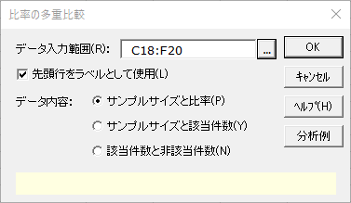
比率の多重比較
機能概要 対応のない多標本について、Marascuilo手順による比率の多重比較を行います。 出力内容には独立性の検定の結果も含まれます。この機能で出力される多重比較検定の結果を独立性の検定の事後検定として使用する場合があります。 分析データは、サンプルサイズと比率、サンプルサイズと該当件数、該当件数と非該当件数の3パターンの要約データに対応しています。なお、実データに対して分析を実行することはできません。
例題 ある日の巨人・阪神戦について、関東、関西、東北、九州で視聴率を調査しました。どの地域間の視聴率に差があるか、有意水準5%で検定を行い確認します。

操作手順 ①C18からF20のセルをドラッグして選択する。
②エクセル統計メニュｰから、[分散分析・多重比較]－[比率の多重比較]を選択する。
ダイアログが表示され、［デｰタ入力範囲］には「C18:F20」が設定されています。［デｰタ入力範囲］を変更したい場合は、データ入力範囲ボックスの右端のボタンをクリックして、変更することができます。
③「データ内容」としていずれかを選択する。
今回の場合は［サンプルサイズと比率］を選択する。
④［OK］ボタンをクリックする。
新しいワｰクシｰトが追加され、結果が出力されます。
巨人・阪神戦のテレビ視聴率
地域 | 関東 | 関西 | 東北 | 九州
サンプルサイズ | 300 | 200 | 240 | 250
視聴率 | 17.0% | 25.0% | 20.0% | 12.0%

比率の多重比較2
比率の多重比較

基本統計量
変 数 | 関東 | 関西 | 東北 | 九州
n | 300 | 200 | 240 | 250
比 率 | 17.00% | 25.00% | 20.00% | 12.00%
該当件数 | 51.00 | 50.00 | 48.00 | 30.00
独立性の検定 列を変数、行を該当件数と非該当件数とするクロス集計表について独立性の検定を行った結果が出力されています。
非該当件数 | 249.00 | 150.00 | 192.00 | 220.00

独立性の検定
カイ二乗値 | 自由度 | P 値 | *：P<0.05 **：P<0.01
13.5390 | 3 | 0.0036 | **

多重比較検定（Marascuiloの方法）
変数1 |  |  | 変数2 |  |  | 検定
ラベル | n | 比 率 | ラベル | n | 比 率 | 比率の差 | カイ二乗値 | 自由度 | P 値 | *：P<0.05 **：P<0.01
関東 | 300.00 | 0.1700 | 関西 | 200.00 | 0.2500 | 0.0800 | 4.5460 | 3 | 0.2082
関東 | 300.00 | 0.1700 | 東北 | 240.00 | 0.2000 | 0.0300 | 0.7916 | 3 | 0.8515
関東 | 300.00 | 0.1700 | 九州 | 250.00 | 0.1200 | 0.0500 | 2.8004 | 3 | 0.4234
関西 | 200.00 | 0.2500 | 東北 | 240.00 | 0.2000 | 0.0500 | 1.5584 | 3 | 0.6688
関西 | 200.00 | 0.2500 | 九州 | 250.00 | 0.1200 | 0.1300 | 12.4274 | 3 | 0.0061 | **
東北 | 240.00 | 0.2000 | 九州 | 250.00 | 0.1200 | 0.0800 | 5.8766 | 3 | 0.1178

多重比較検定（Marascuiloの方法） 変数間のすべての組み合わせについてMarascuiloの方法により多重比較検定を行った結果が出力されています。この分析では、「関西」と「九州」についての比較において有意となっています。

直交配列表の分析1
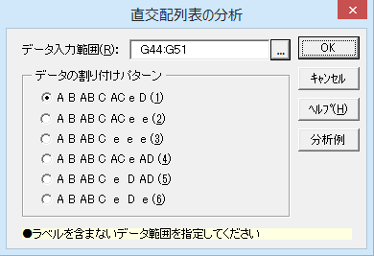
直交配列表の分析

機能概要
要因効果の検定で因子の数が多い場合、全ての因子の組み合わせに従って実験を行おうとすると実験回数が多くなり、要因効果を検定する方法も容易ではありません。このような場合、直交配列表に基づく実験計画を適用することで要因効果を検定することができます。
左側のL8型の直交配列表は、2水準の因子を最大7つまで対応可能で、8回の実験を行うことで要因効果を検定できます。また、特定の因子同士の交互作用の検定も行うことができます。エクセル統計では最大4因子まで割り付けることができます。
右側の表は、要因をどの列を利用して割り付ければよいかを表しています。A～Dが各因子の要因効果、ABやACなどが交互作用、eは誤差を表しています。3要因の実験の場合、直交配列表の1、2、4列目に因子A、B、Cを割り付けます。4要因の実験の場合は、求めようとする交互作用に合わせて6または7列目に因子Dを割り付けます。どのパターンでも少なくとも1列は誤差の割り付けに用います。
例題
「魚を陸揚げしてからの時間」、「血抜きしたあとの魚の保存温度」、「血抜きしたあとの魚の保存時の風通し」、「血抜きしたあとの魚の保存時の置き方」の4要因の効果について直交配列表を利用し、刺身の風味のちがいを確認します。4つの要因の組み合わせで8つの実験を行い、刺身の風味を10点満点で評価します。有意水準は5%とします。

刺身の風味調査
 | 因子の組み合わせ |  |  |  |  | 要因表
実験 | A | B | C | D | 評価得点 | 要因 |  | 水準1 | 水準2
1 | 1 | 1 | 1 | 1 | 3 | A | 陸揚げしてからの時間 | 6時間 | 24時間
2 | 1 | 1 | 2 | 2 | 4 | B | 保存時の温度 | 0℃ | 5℃
3 | 1 | 2 | 1 | 2 | 5 | C | 保存時の風通し | 無風 | 微風
4 | 1 | 2 | 2 | 1 | 5 | D | 保存時の置き方 | つるす(縦) | ねかす(横)
5 | 2 | 1 | 1 | 2 | 8
6 | 2 | 1 | 2 | 1 | 9 | パターン1に基づき、4要因を、直交配列表の1列目、2列目、4列目、7列目
7 | 2 | 2 | 1 | 1 | 10 | に従って割り付ける。
8 | 2 | 2 | 2 | 2 | 10
操作手順
①G44のセルをクリックする。
②エクセル統計メニュｰから、[分散分析・多重比較]－[直交配列表の分析]を選択する。
ダイアログが表示され、［デｰタ入力範囲］には「G44:G51」が設定されています。［デｰタ入力範囲］を変更したい場合は、データ入力範囲ボックスの右端のボタンをクリックして、変更することができます。
［デｰタの割り付けパタｰン］は初期設定の［（1）］をそのまま利用します。
③［OK］ボタンをクリックする。
新しいワｰクシｰトが追加され、結果が出力されます。

直交配列表の分析2
直交配列表の分析

分散分析表
要 因 | 偏差平方和 | 自由度 | 平均平方 | F 値 | P 値 | *：P<0.05 **：P<0.01
A | 50.0000 | 1 | 50.0000 | 100.0000 | 0.0635
B | 4.5000 | 1 | 4.5000 | 9.0000 | 0.2048
C | 0.5000 | 1 | 0.5000 | 1.0000 | 0.5000
D | 0.0000 | 1 | 0.0000 | 0.0000 | 1.0000
A * B | 0.0000 | 1 | 0.0000 | 0.0000 | 1.0000
A * C | 0.0000 | 1 | 0.0000 | 0.0000 | 1.0000
誤差 | 0.5000 | 1 | 0.5000
全体 | 55.5000 | 7

分散分析の結果 P値がP<0.05となった要因はなく、いずれの要因効果も認められませんでした。

直交配列表の作成1
直交配列表の作成
機能概要 実験計画において、複数の要因にそれぞれ複数の水準があるとき、すべての水準の組み合わせで実験を行おうとすると実験回数が多くなりすぎるため、現実的ではありません。例えば、4つの要因が各々2水準、2水準、3水準、3水準の場合、2×2×3×3=36パターンの実験を行わなくてはなりません。
このような場合に直交配列表を用いることで、少ない実験回数で要因の効果を調べることができます。直交配列表とは、任意の2要因間の水準の全ての組み合わせを実験できるように、各水準が割り付けられた表のことです。各水準の出現回数が要因内で等しくなっており、少ない実験回数で水準の組み合わせが網羅できるようになっています。
例題 「魚を陸揚げしてからの時間」、「血抜きしたあとの魚の保存温度」、「血抜きしたあとの魚の保存時の風通し」、「血抜きしたあとの魚の保存時の置き方」の4要因について、刺身の風味を評価するための直交配列表を作成します。水準の数が要因によって異なりますが、このようなデータからでも直交配列表を作成することができます。

刺身の風味調査
 | 要因
 | 陸揚げしてからの時間 | 保存時の温度 | 保存時の風通し | 保存時の置き方
水準1 | 6時間 | 0℃ | 無風 | つるす(縦)
水準2 | 24時間 | 5℃ | 微風 | ねかす(横)
水準3 |  | 10℃

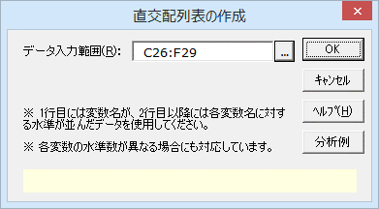
操作手順 ①C26からF26のセルをドラッグして選択する。 ②エクセル統計メニュｰから、[分散分析・多重比較]－[直交配列表の作成]を選択する。 ダイアログが表示され、［デｰタ入力範囲］には「C26:F29」が設定されています。［デｰタ入力範囲］を変更したい場合は、データ入力範囲ボックスの右端のボタンをクリックして、変更することができます。 ③［OK］ボタンをクリックする。 新しいワｰクシｰトが追加され、結果が出力されます。

直交配列表の作成2
直交配列表の作成

作成された直交配列表 直交配列表（数字）は各因子内での水準が対応した直交配列表です。
直交配列表（変数名入り）は、因子の水準のテキストがそのまま入ったものです。
直交配列表（数字）
No. | 陸揚げしてからの時間 | 保存時の温度 | 保存時の風通し | 保存時の置き方
1 | 1 | 1 | 1 | 1
2 | 1 | 2 | 1 | 2
3 | 1 | 3 | 1 | 2
4 | 1 | 3 | 2 | 1
5 | 1 | 1 | 2 | 1
6 | 1 | 2 | 2 | 2
7 | 2 | 2 | 1 | 1
8 | 2 | 3 | 1 | 1
9 | 2 | 1 | 1 | 2
10 | 2 | 2 | 2 | 1
11 | 2 | 3 | 2 | 2
12 | 2 | 1 | 2 | 2

直交配列表（水準名）
No. | 陸揚げしてからの時間 | 保存時の温度 | 保存時の風通し | 保存時の置き方
1 | 6時間 | 0℃ | 無風 | つるす(縦)
2 | 6時間 | 5℃ | 無風 | ねかす(横)
3 | 6時間 | 10℃ | 無風 | ねかす(横)
4 | 6時間 | 10℃ | 微風 | つるす(縦)
5 | 6時間 | 0℃ | 微風 | つるす(縦)
6 | 6時間 | 5℃ | 微風 | ねかす(横)
7 | 24時間 | 5℃ | 無風 | つるす(縦)
8 | 24時間 | 10℃ | 無風 | つるす(縦)
9 | 24時間 | 0℃ | 無風 | ねかす(横)
10 | 24時間 | 5℃ | 微風 | つるす(縦)
11 | 24時間 | 10℃ | 微風 | ねかす(横)
12 | 24時間 | 0℃ | 微風 | ねかす(横)

乱塊法1
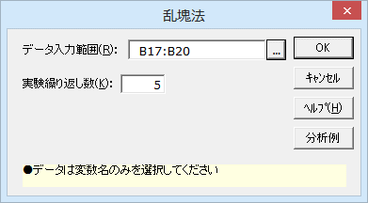
乱塊法

機能概要 実験計画において、実験全体を無作為化せず、局所管理の考えに基づきブロック因子を導入しブロック内で無作為化を行う場合があります。このような場合に、乱塊法を用いてブロック単位でランダム化した実験表を作成することができます。 例題 4種類の肥料に対し、その効果の差を推定するための実験計画を考えます。実験を5回繰り返す場合に、乱塊法による実験計画表を作成してみます。

 | a
 | b

操作手順 ①B17のセルをクリックする。 ②エクセル統計メニュｰから、[分散分析・多重比較]－[乱塊法]を選択する。 ダイアログが表示され、［デｰタ入力範囲］には「B17:B20」が設定されています。［デｰタ入力範囲］を変更したい場合は、データ入力範囲ボックスの右端のボタンをクリックして、変更することができます。 ③［実験繰り返し数］に「5」を入力する。 ④［OK］ボタンをクリックする。 新しいワｰクシｰトが追加され、結果が出力されます。
肥料の種類
肥料A
肥料B
肥料C
肥料D

乱塊法2
乱塊法

乱塊法による実験計画 乱塊法による実験計画表が出力されます。乱塊法では、繰り返しの中で処理がランダム化されており、一回の実験の中で同じ処理が出てくることはありません。
1回目 | 2回目 | 3回目 | 4回目 | 5回目
肥料B | 肥料D | 肥料B | 肥料C | 肥料B
肥料A | 肥料C | 肥料A | 肥料A | 肥料A
肥料C | 肥料A | 肥料D | 肥料B | 肥料D
肥料D | 肥料B | 肥料C | 肥料D | 肥料C

無作為抽出法

無作為抽出法による実験計画 無作為抽出法による実験計画表が出力されます。無作為抽出法では、実験全体の中でランダム化されており、一回の実験の中で同じ処理が複数回出てくることもあります。
1回目 | 2回目 | 3回目 | 4回目 | 5回目
肥料D | 肥料A | 肥料D | 肥料C | 肥料A
肥料C | 肥料B | 肥料C | 肥料B | 肥料C
肥料B | 肥料D | 肥料B | 肥料A | 肥料A
肥料C | 肥料A | 肥料B | 肥料D | 肥料D

一対比較1
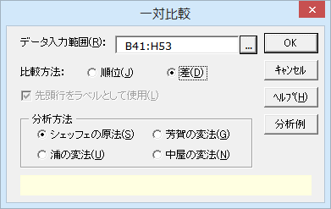
一対比較

機能概要 複数の対象を比較する場合、これらに順位を付けるのが一番わかりやすい評価方法です。しかし、食べ物の美味しさやデザインの良さなど、一度にすべての対象に順位を付けることが難しい場合があります。このような場合、任意の2つの対象を取り出して1対1で比較し、すべての比較結果を統合して評価を行う方法が一対比較法です。
一対比較法には、サンプル内の順位のみを付ける方法と、順位に加えてその差の程度も算出する方法の2つがあります。順位のみを付ける方法には、サーストンの一対比較法やブラッドレイの一対比較法があります。一方、順位と差の程度を算出する方法には、シェッフェの原法、芳賀の変法、浦の変法、中屋の変法があります。各手法の違いについては、「一対比較3」を参照してください。
シェッフェの原法（順位）：評価者を複数の組に分け、一つの評価者集団が一つの組み合わせのみを一回評価する方法です。比較順序による効果は考慮します。
シェッフェの原法（差）：評価者を複数の組に分け、一つの評価者集団が一つの組み合わせのみを一回評価する方法です。比較順序による効果は考慮します。
芳賀の変法：評価者を数組に分け、往復判断を許容した比較評価を行います。比較順序による効果は考慮しません。
浦の変法：評価者一人が一反復の一対比較を行い、人を変えてこれを繰り返す場合に使います。比較順序による効果を考慮します。
中屋の変法：評価者一人に往復判断を許して、すべての組み合わせを一回ずつ比較する場合に使います。比較順序による効果を考慮しません。 例題 4つの車両について、走行中の車内のうるささを評価してもらいました。車両の各組み合わせに対して12人の評価者が行った結果を下に示します。この結果から、自動車ごとの走行中の車内のうるささについてシェッフェの原法により評価します。
（たとえば、評価者aさんが車Aに乗ったあと車Bに乗り、車Aのほうがひどくうるさかった場合、「車A-車B」の評価項目の「-2（点）」の部分（D42）が「1（人）」となります）
※シェッフェの原法、芳賀の変法を使う場合、データの1列目に評点を設定する必要があります。

 |  | -2 | -1 | 0 | 1 | 2 | ←1列目には評点を設定します。
車A | 車B | 2 | 4 | 4 | 2 | 0
車B | 車A | 0 | 0 | 2 | 6 | 4
車A | 車C | 4 | 8 | 0 | 0 | 0
車C | 車A | 0 | 0 | 2 | 2 | 8
車A | 車D | 8 | 3 | 1 | 0 | 0
車D | 車A | 0 | 0 | 0 | 1 | 11
車B | 車C | 1 | 5 | 5 | 1 | 0
車C | 車B | 0 | 0 | 0 | 8 | 4
車B | 車D | 2 | 9 | 1 | 0 | 0
車D | 車B | 0 | 0 | 1 | 4 | 7
車C | 車D | 9 | 3 | 0 | 0 | 0
車D | 車C | 0 | 0 | 2 | 7 | 3

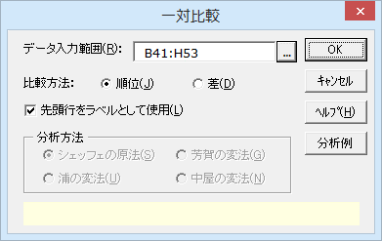
操作手順 ①B41からH41のセルをドラッグして選択する。 ②エクセル統計メニュｰから、[分散分析・多重比較]－[一対比較]を選択する。 ダイアログが表示され、［デｰタ入力範囲］には「B41:H53」が設定されています。［デｰタ入力範囲］を変更したい場合は、データ入力範囲ボックスの右端のボタンをクリックして、変更することができます。 ③比較方法で［差］をクリックする。
④［シェッフェの原法］をクリックする。
④［OK］ボタンをクリックする。 新しいワｰクシｰトが追加され、結果が出力されます。

一対比較2
一対比較

分散分析表 分散分析表を見ると、主効果、組み合わせ効果、順序効果のすべてが有意となっています。
シェッフェの原法
分散分析表
変動要因 | 平方和 | 自由度 | 平均平方 | F 値 | P 値 | 判定
主効果 | 231.6458 | 3 | 77.2153 | 179.0761 | P < 0.001 | **
組み合わせ効果 | 15.0625 | 3 | 5.0208 | 11.6442 | P < 0.001 | **
順序効果 | 11.3750 | 6 | 1.8958 | 4.3968 | P < 0.001 | **
残差 | 56.9167 | 132 | 0.4312
全体 | 315.0000 | 144

 |  | 95%信頼区間
 | 平均嗜好度 | 下限値 | 上限値
車A | -1.0000 | -1.2469 | -0.7531
車B | -0.3438 | -0.5907 | -0.0968
車C | 0.2292 | -0.0178 | 0.4761
車D | 1.1146 | 0.8676 | 1.3615

組み合わせごとの平均嗜好度の差の信頼区間 全ての組み合わせについて、信頼区間の上限値と下限値の符号が一致していることから、4つの車のうるささには差があると言えそうです。
 |  |  | 95%信頼区間
 |  | 平均嗜好度の差 | 下限値 | 上限値
車A | 車B | -0.6563 | -0.9032 | -0.4093
車A | 車C | -1.2292 | -1.4761 | -0.9822
車A | 車D | -2.1146 | -2.3615 | -1.8676
車B | 車C | -0.5729 | -0.8199 | -0.3260
車B | 車D | -1.4583 | -1.7053 | -1.2114
車C | 車D | -0.8854 | -1.1324 | -0.6385

尺度図
 | 車A |  | 車B |  | 車C |  | 車D |  | 推定幅
-1.0000 | 0 | -1.0000 |  | -1.0000 |  | -1.0000 |  | -1.0000 | 1
-0.3438 |  | -0.3438 | 0 | -0.3438 |  | -0.3438 |  | -0.7531 | 1
0.2292 |  | 0.2292 |  | 0.2292 | 0 | 0.2292
1.1146 |  | 1.1146 |  | 1.1146 |  | 1.1146 | 0
尺度図 4種類の車の嗜好度の尺度図です。車Dがもっとも静かで、車C、車B、車Aの順でうるさくなっているようです。
推定幅の矢印はヤードスティックとも呼ばれ、評価対象同士がこの幅以上離れていれば、有意に異なると考えられます。

グラフ用データ
 | 車A | 車B | 車C | 車D
-1.0000 | 0
-0.3438 |  | 0
0.2292 |  |  | 0
1.1146 |  |  |  | 0

推定幅
-1.0000 | 1
-0.7531 | 1

一対比較3
一対比較

概要 エクセル統計の一対比較では、順位を用いたシェッフェの原法、評点を用いるシェッフェの原法、およびその変法である芳賀の変法、浦の変法、中屋の変法の合計5つの方法で分析を行うことができます。これらは、手法によって分析可能なデータ形式が異なるので、同一のデータを異なる手法で分析することは必ずしも可能ではありません。
「一対比較1」のシートでは、それぞれの方法について簡単に解説をしています。このシートでは、それぞれの手法のデータ入力形式について、さらに詳しい解説を行っています。

シェッフェの原法（順位）
複数の対象を一対比較した結果による順位データから、尺度を構成します。比較するサンプルの数と同じ行数、列数を持つ正方行列の先頭行に、必要に応じてラベルを追加します。先頭列にラベルを入力する必要はありませんが、先頭行と同じ並びである必要があります。
それぞれの数値は、ラベルが対応している組み合わせ比較について、先頭列のサンプルが優位であると回答した人数が入力されます。
下記のデータは、A,B,C,Dの四つのサンプルをそれぞれ一対比較を行った結果を示しています。それぞれの数値は、ラベルが対応している組み合わせにおける比較で、先頭列のサンプルが優位であると回答した人数です。
例えば、先頭行におけるBの列の51という数値は、AとBのサンプルを比較したとき、51人が「Aの方がよい」と評価したことを表します。また、対角要素は、同一のサンプルを評価した結果に対応するため、0となります。
順位による一対比較では、サーストンの方法とブラッドレイの方法で分析を行うことができます。
サーストンの方法では、間隔尺度を出力します。分析対象のデータ行列の対称要素の和から、確率を計算し、計算を行います。このとき、対称となる要素の和が異なっていても、結果を出力することができます。
ブラッドレイの方法では、比例尺度を出力します。この方法では、すべての対称となる要素について、和が一致している必要があります。一致していない場合、ブラッドレイの方法による結果は出力されません。
対称となる要素とは、行列の主対角線から線対称となる位置にある要素の組を指します。一対比較に用いる下記データでは、0が並ぶ要素を結んだ線が主対角線で、任意のサンプル同士を比較した結果が対称要素となります。たとえば、Aの行とBの列「51」と、Bの行とAの列「49」が対称となる要素です。同様に、Cの行とBの列「17」と、Bの行とCの列「83」も対称となる要素です。

シェッフェの原法（順位）
 | A | B | C | D
A | 0 | 51 | 92 | 58
B | 49 | 0 | 83 | 67
C | 8 | 17 | 0 | 52
D | 42 | 33 | 48 | 0

シェッフェの原法（差）
複数の対象を一対比較によって評点データをつけたものを分析し、間隔尺度を構成します。
評価者を複数の組に分け、一つの評価者集団が一つの組み合わせのみを一回評価します。
この方法では、比較した順序を考慮するため、順序を含めたすべてのサンプルの組み合わせの結果についてのデータが必要です。
比較順序を考慮する場合、「A, B」と「B, A」では、前者はAの後にBを試す場合で、後者は最初にBを試しその後Aを試す場合となり、両者は異なる組み合わせとして認識されます。
先頭行には、評点を入力します。5件法や7件法を使用することができますが、自由に設定することもできます。
たとえば5件法では、左から順に「-2（最初に試した方が非常に悪い）」、「-1（最初に試した方が悪い）」、「0（最初に試した方と後に試した方が同じ）」、「1（最初に試した方が良い）」、「2（最初に試した方が非常に良い）」という評点を設定します。
各行の先頭2列は、サンプルのラベルを入力します。比較方法のオプションで「差」を選択した場合、先頭2列のラベルを省略することはできません。
2行目以降の各行では、3列目以降のセルに、それぞれの評点を付けた人数を入力します。このとき、各行ごとに評価人数の合計が一致していない場合、分析を行うことができません。
下記のデータは、A,B,C,Dの四つのサンプルをそれぞれ一対比較を行った結果を示しています。それぞれの数値は、ラベルが対応している組み合わせの比較において、先頭列のサンプルに先頭行の評点を付けた人数です。例えば、「A, D」の行における「8」という数値は、AのあとにDを試した結果、「Aの方がDの方と比べて非常に悪い（-2）」と評価した人数が8人であった、ということを示しています。

シェッフェの原法（差）
 |  | -2 | -1 | 0 | 1 | 2 | ←先頭行は評点を設定します
A | B | 2 | 4 | 4 | 2
B | A |  |  | 2 | 6 | 4
A | C | 4 | 8
C | A |  |  | 2 | 2 | 8
A | D | 8 | 3 | 1
D | A |  |  |  | 1 | 11
B | C | 1 | 5 | 5 | 1
C | B |  |  |  | 8 | 4
B | D | 2 | 9 | 1
D | B |  |  | 2 | 7 | 3
C | D | 9 | 3
D | C |  |  | 2 | 7 | 3

芳賀の変法
複数の対象を一対比較によって評点データをつけたものを分析し、間隔尺度を構成します。
評価者を複数の組に分け、一つの評価者集団が一つの組み合わせのみを一回評価します。
この方法では、比較した順序を考慮しません。
先頭行には、シェッフェの原法（差）と同様に評点を入力します。5件法や7件法を使用することができますが、自由に設定することもできます。
たとえば5件法では、左から順に「-2（先頭列のサンプルが非常に悪い）」、「-1（先頭列のサンプルが悪い）」、「0（2つのサンプルが同じ）」、「1（先頭列のサンプルが良い）」、「2（先頭列のサンプルが非常に良い）」という評点を設定します。
先頭2列はサンプルのラベルを入力します。このラベルは省略することができません。比較したサンプルの組み合わせに対応しており、1列目のサンプルと2列目のサンプルを比較したことを表しています。比較順序を考慮しない手法のため、入力の順番は任意です。
2行目以降の各行では、3列目以降のセルにそれぞれの評点を付けた人数を入力します。このとき、各行ごとに評価人数の合計が一致していない場合、分析を行うことができません。
下記のデータは、A,B,C,Dの四つのサンプルをそれぞれ一対比較を行った結果を示しています。それぞれの数値は、ラベルが対応している組み合わせにおける比較で、先頭列のサンプルに先頭行の評点を付けた人数です。例えば、「A, D」の行における「19」という数値は、AとDを試した結果、「Aの方がDと比べて非常に悪い」と評価した人数が19人であった、ということを示しています。

芳賀の変法
 |  | -2 | -1 | 0 | 1 | 2
A | B | 6 | 10 | 6 | 2
A | C | 12 | 10 | 2
A | D | 19 | 4 | 1
B | C | 5 | 13 | 5 | 1
B | D | 9 | 13 | 2
C | D | 12 | 10 | 2

浦の変法
複数の対象を一対比較によって評点データをつけたものを分析し、間隔尺度を構成します。
この方法では、比較した順序を考慮します。
シェッフェの原法では評価者1人が1つの組み合わせの評価を行うのに対して、浦の変法では1人の評価者がすべてのサンプルの組み合わせを評価する作業を複数の評価者が行います。このような、評価者間で評価が異なることを考慮した分析を行う場合に浦の変法を用います。
先頭行には、評価者のラベルを入力します。このラベルは省略することができません。
先頭2列はサンプルのラベルを入力します。このラベルは省略することができません。浦の変法では比較順序を考慮するため、比較したサンプルの組み合わせには順序を考慮して入力します。
2行目以降の各行では、3列目以降のセルにそれぞれの評価者がつけた評点を入力します。評点には5件法や7件法を使用することができますが、自由に設定することもできます。
たとえば5件法では、「-2（最初に試した方が非常に悪い）」、「-1（最初に試した方が悪い）」、「0（最初に試した方と後に試した方が同じ）」、「1（最初に試した方が良い）」、「2（最初に試した方が非常に良い）」という評点を設定します。
下記のデータは、A,B,Cの3つのサンプルをそれぞれ一対比較を行った結果を示しています。
それぞれの数値は、各行における2列目のサンプルと比較した1列目のサンプルの評価です。
例えば、「B, A」の行における「評価者3」の列の「1」という数値は、Bの後にAを試した結果、「Bの方がAの方と比べてよかった」と評価者3が評価した、ということを示しています。

浦の変法
 |  | 評価者1 | 評価者2 | 評価者3
A | B | 2 | 0 | 1
B | A | 0 | 0 | 1
A | C | 2 | 2 | 2
C | A | -1 | -2 | -1
B | C | 1 | 1 | 1
C | B | 0 | -2 | 0

中屋の変法
複数の対象を一対比較によって評点データをつけたものを分析し、間隔尺度を構成します。
この方法では、比較した順序を考慮しません。
芳賀の変法では評価者1人が1つの組み合わせの評価を行うのに対して、中屋の変法では1人の評価者がすべてのサンプルの組み合わせを評価する作業を、複数の評価者が行います。このような、評価者間で評価が異なることを考慮した分析を行う場合に中屋の変法を用います。
先頭行には、評価者のラベルを入力します。このラベルは省略することができません。
先頭2列はサンプルのラベルを入力します。このラベルは省略することができません。比較したサンプルの組み合わせに対応しており、1列目のサンプルと2列目のサンプルを比較したことを表しています。比較順序を考慮しない手法のため、入力の順番は任意です。
2行目以降の各行では、3列目以降のセルにそれぞれの評価者がつけた評点を入力します。評点には5件法や7件法を使用することができますが、自由に設定することもできます。
たとえば5件法では、「-2（先頭列のサンプルが非常に悪い）」、「-1（先頭列のサンプルが悪い）」、「0（2つのサンプルは同じ）」、「1（先頭列のサンプルが良い）」、「2（先頭列のサンプルが非常に良い）」という評点を設定します。
下記のデータは、A,B,Cの3つのサンプルをそれぞれ一対比較を行った結果を示しています。
それぞれの数値は、各行における2列目のサンプルと比較した1列目のサンプルの評価です。
例えば、「A, C」の行における「評価者1」の列の「1」という数値は、「Aの方がCの方と比べてよかった」と評価者1が評価した、ということを示しています。

中屋の変法
 |  | 評価者1 | 評価者2 | 評価者3
A | B | -1 | -1 | -1
A | C | 1 | 0 | 1
B | C | 1 | 1 | 0

